Monitor Admin
 |  |  | CUADRO DE COTIZACIONES

Cuadro Comparativo de Cotizaciones

Presupuestos (a) | Empresa (Nombre fiscal de la empresa) | Nº de CUIT, Dirección, Teléfono (Datos de la empresa) | Descripción del bien/ servicio (b) Características de los bienes/ servicios | Importe Unitario (moneda nacional) | Importe Total IVA incluido (moneda nacional) | Importe Total (moneda extranjera) | Tipo de cambio | Forma de Pago (Contado o Cheque) | Observaciones (se debe incluir toda aquella característica que no ha sido posible incluir anteriormente) | Imagen
Nº 1 | Hewlett Packard Colombia Ltda | 800241958-6 , Cr 7 # 99-53, Torre 2, Piso 11, Bogotá, D.C. , 601-380-8246 | HP P204v 19,5″ (HD+, montaje VESA, 3 años de garantía) | $413.14 | 499.90 | 125 | 499900.00 | contado | Monitor LED TN de 19,5 pulgadas con resolución de 1600 x 900 que ofrece un tiempo de respuesta de 5 ms y un brillo de 200 nits con relación de contraste típica de 600:1. Incluye conectividad HDMI y VGA, montaje VESA y filtro de luz azul ajustable. Es una opción básica con buena relación entre costo y funcionalidad. | 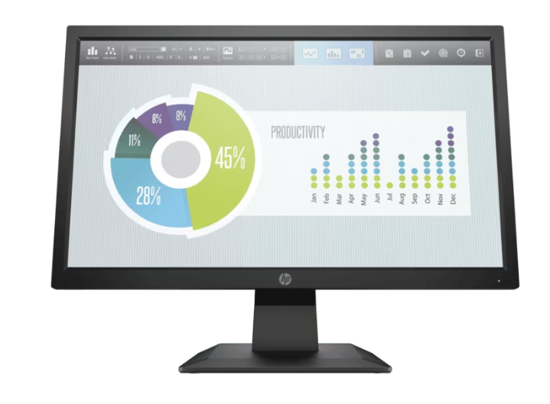
Nº2 | Lenovo (Asia Pacific Limited – Sucursal Colombia) | 900030538-3, Calle 99 # 14-49, Torre EAR, Piso 5, Bogotá, D.C., 601 3138080 | ThinkVision C24-40 23.8″ (FHD, HDMI/VGA) | 450.413 | 545.00 | 136 | 545000.00 | contado | Monitor de 23,8 pulgadas con panel VA y resolución Full HD de 1920 x 1080, brillo de 250 nits y contraste de 3000:1 que ofrece imágenes nítidas. Tiene un tiempo de respuesta de 4 ms en modo extremo, frecuencia de 75 Hz y conexiones HDMI, VGA y DisplayPort, además de certificaciones Eyesafe y soporte VESA. Presenta un diseño más avanzado que combina buen rendimiento visual y comodidad para uso prolongado. | 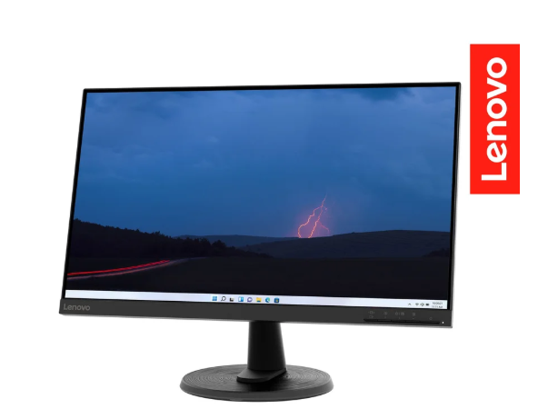
Nº 3 | Monitores PC Colombia (Monitores Colombia) | 90.14132.90, Edificio Green Office Corporativo Pijao, Cra. 11 #975, Bogotá, +57 317 248 0087 | Monitor empresarial Dell E2225H 21.5″ FHD | 717.355-789.256 | $868,000-$955,000 | 227.50 | 1110000.00 | contado | Monitor de 21,5 pulgadas con panel IPS retroiluminado por W-LED y resolución Full HD de 1920 x 1080, que proporciona colores consistentes y ángulos de visión amplios. Ofrece una frecuencia de actualización entre 50 y 75 Hz y cuenta con soporte ergonómico ajustable. Es una alternativa más costosa que prioriza la calidad de imagen y la experiencia visual profesional. Display Specifications Homecenter Tiempo de respuesta: niveles entre 7 ms y 4 ms según modo Conectividad: 1× DisplayPort 1.2 (HDCP 1.4), 1× VGA Funciones adicionales: anti-glare, gestión con Dell Display Manager, compatibilidad VESA 100×100 mm, seguridad Kensington, eco-amigable (ENERGY STAR, TCO, EPEAT Gold) Consumo de energía: funcionamiento 11.9 W, standby 0.3 W; empaque eco-friendly | 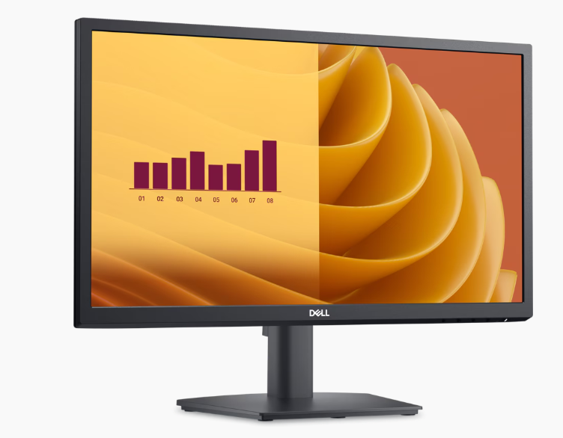

Monitor HP P204v 19,5″

Caracteristicas fisicas |  |  |  |  |  |  | Especificaciones Tecnicas

Item | Cantidad | Caracteristicas |  |  |  |  |  | Item | Cantidad | Caracteristicas
1 | 1 | Tamaño de pantalla: 19,5″ |  |  |  |  |  | 1 | 1 | Resolución: HD+ (1600 × 900 píxeles)
1 | 1 | Tipo de panel: TN (Twisted Nematic) |  |  |  |  |  | 1 | 1 | Relación de aspecto: 16:9
1 | 1 | Color: Negro |  |  |  |  |  | 1 | 1 | Brillo: 200 nits
1 | 1 | Montaje VESA: 100 x 100 mm |  |  |  |  |  | 1 | 1 | Tiempo de respuesta: 5 ms GtG
1 | 1 | Peso aproximado: 2,8 kg |  |  |  |  |  | 1 | 1 | Conectividad: VGA y HDMI para hasta dos pantallas independientes.
Garantia

 |  |  |  |  |  |  |  | Argumentacion
Item | Cantidad | Caracteristicas
1 | 1 | 3 años |  |  |  |  |  | Elegimos el monitor HP P204v de 19,5″ porque ofrece un buen equilibrio entre tamaño, funcionalidad y precio para un entorno de oficina. Su panel TN permite tiempos de respuesta rápidos (5 ms GtG), ideal para tareas cotidianas como navegación, trabajo con documentos y uso de sistemas administrativos, sin generar retrasos visibles en la imagen. También valoramos que tenga conectividad tanto VGA como HDMI, lo que facilita su compatibilidad con equipos antiguos y nuevos sin necesidad de adaptadores adicionales. Esta doble conectividad permite incluso trabajar con hasta dos pantallas independientes, algo muy útil para usuarios que requieren multitarea o visualización simultánea de diferentes aplicaciones. Su resolución HD+ de 1600 × 900 píxeles en relación de aspecto 16:9 es más que suficiente para tareas de oficina, ofreciendo texto claro y gráficos nítidos para aplicaciones administrativas. El brillo de 200 nits proporciona una visualización adecuada en entornos bien iluminados, evitando reflejos excesivos y garantizando comodidad visual durante largas jornadas laborales. Además, su montaje VESA permite colocarlo en brazos o soportes para liberar espacio en el escritorio, y su tamaño compacto y peso ligero lo hacen fácil de instalar y mover según las necesidades del espacio de trabajo. En conjunto, el HP P204v se presenta como una opción práctica, eficiente y confiable para el trabajo diario, combinando especificaciones técnicas suficientes para un entorno corporativo con un diseño funcional que optimiza el espacio y la productividad.

DiscoSolido Admin
 |  |  | CUADRO DE COTIZACIONES

Cuadro Comparativo de Cotizaciones

Presupuestos (a) | Empresa (Nombre fiscal de la empresa) | Nº de CUIT, Dirección, Teléfono (Datos de la empresa) | Descripción del bien/ servicio (b) Características de los bienes/ servicios | Importe Unitario (moneda nacional) | Importe Total IVA incluido (moneda nacional) | Importe Total (moneda extranjera) | Tipo de cambio | Forma de Pago (Contado o Cheque) | Observaciones (se debe incluir toda aquella característica que no ha sido posible incluir anteriormente) | Imagenes
Nº 1 | lasus | 901065664, cll 1B sur No. 38 10 medellin, antioquia 304 1231811 | Kingston DC600M 960 GB | $812 734 | $965 000 | 241 | 965000.00 | contado | NAND 3D TLC, con caché DRAM Escritura secuencial: hasta 530 MB/s Lectura secuencial: hasta 560 MB/s Contiene protección PLP (Power Loss Protection) integrada: utiliza condensadores para asegurar la escritura en caso de corte de energía 1 752 TBW para 960 GB, con durabilidad equivalente a 1 DWPD por 5 años o 1.66 DWPD por 3 años | 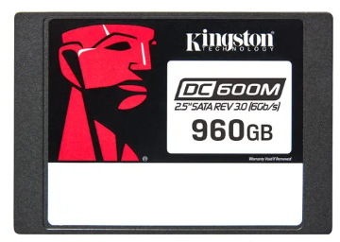
Nº2 | Tauret Computadores S.A.S | 900545179 cr 15# 78-33 locales 2-275 2-274 cr 14# 79 - 02 Bogota Chapinero 319 5573937 | Kingston DC600M 960 GB | $690 082 | $835 000 | 209 | 835000.00 | contado | NAND 3D TLC, con caché DRAM Escritura secuencial: hasta 530 MB/s Lectura secuencial: hasta 560 MB/s Contiene protección PLP (Power Loss Protection) integrada: utiliza condensadores para asegurar la escritura en caso de corte de energía 1 752 TBW para 960 GB, con durabilidad equivalente a 1 DWPD por 5 años o 1.66 DWPD por 3 años
Nº 3 | Compras Electronicas Colombia S.A.S | 901413290 Cra. 11B #99, chapinero, Bogota 60........... | Kingston DC600M 960 GB | $915 478 | $1 107 729 | 276.93 | 1107729.00 | contado | NAND 3D TLC, con caché DRAM Escritura secuencial: hasta 530 MB/s Lectura secuencial: hasta 560 MB/s Contiene protección PLP (Power Loss Protection) integrada: utiliza condensadores para asegurar la escritura en caso de corte de energía 1 752 TBW para 960 GB, con durabilidad equivalente a 1 DWPD por 5 años o 1.66 DWPD por 3 años

Disco Sólido Kingston DC600M 960 GB

Caracteristicas fisicas |  |  |  |  |  |  |  | Especificaciones Tecnicas

Item | Cantidad | Caracteristicas |  |  |  |  |  | Item | Cantidad | Caracteristicas
1 | 1 | Factor de forma: 2,5″ |  |  |  |  |  | 1 | 1 | Capacidad: 960 GB
1 | 1 | Dimensiones: 7 mm de grosor |  |  |  |  |  | 1 | 1 | Interfaz: SATA 3.0 (6 Gb/s)
1 | 1 | Peso: ~92 g |  |  |  |  |  | 1 | 1 | Tipo de memoria: 3D TLC NAND
Garantia
 |  |  |  |  |  |  |  |  | Argumentación
Item | Cantidad | Caracteristicas
1 | 1 | 5 años |  |  |  |  |  |  | Elegimos el disco sólido Kingston DC600M de 960 GB porque ofrece un rendimiento confiable y de alto nivel para entornos de oficina donde la velocidad y la estabilidad son clave. Gracias a su interfaz SATA 3.0 (6 Gb/s) y su memoria 3D TLC NAND, permite lecturas y escrituras secuenciales de hasta 560/530 MB/s, lo que mejora significativamente el tiempo de arranque del sistema, la carga de aplicaciones y el manejo de archivos grandes, optimizando así la productividad diaria. Otro punto importante es su capacidad de 960 GB, más que suficiente para almacenar documentos, software de trabajo, bases de datos y archivos de uso cotidiano sin preocuparse por la falta de espacio. Además, está optimizado para cargas mixtas, lo que lo hace ideal para oficinas que requieren multitarea constante, virtualización ligera o incluso uso en servidores pequeños. También valoramos su protección contra pérdida de energía (PLP), ya que ayuda a mantener la integridad de los datos ante fallos eléctricos y reduce el riesgo de corrupción de archivos. Su factor de forma compacto (2,5″ y 7 mm de grosor) asegura compatibilidad con la mayoría de los equipos actuales, tanto en equipos de escritorio como en estaciones de trabajo tipo Small Form Factor. En conjunto, el Kingston DC600M se presenta como una unidad SSD de alto rendimiento, segura y confiable, perfecta para mejorar la eficiencia en entornos corporativos y mantener un flujo de trabajo continuo y estable.

Disco duro interno Admin
 |  |  | CUADRO DE COTIZACIONES

Cuadro Comparativo de Cotizaciones

Presupuestos (a) | Empresa (Nombre fiscal de la empresa) | Nº de CUIT, Dirección, Teléfono (Datos de la empresa) | Descripción del bien/ servicio (b) Características de los bienes/ servicios | Importe Unitario (moneda nacional) | Importe Total IVA incluido (moneda nacional) | Importe Total (moneda extranjera) | Tipo de cambio | Forma de Pago (Contado o Cheque) | Observaciones (se debe incluir toda aquella característica que no ha sido posible incluir anteriormente) | Imagenes
Nº 1 | lasus | 901065664, cll 1B sur No. 38 10 medellin, antioquia 304 1231811 | Seagate Enterprise 2 TB (SAS 12 Gb/s, 72 00 RPM) | 658 824 | 783 272 | 193,69 | 783272.00 | contado | Interfaz SAS 12 Gb/s, mejor rendimiento empresarial Caché de 128 MB, tecnología avanzada 4KN Velocidad: 7200 RPM Orientado a servidores o tareas de alta demanda Garantía del fabricante de 60 meses (5 años) | 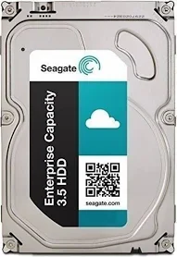
Nº2 | Compras Electronicas Colombia S.A.S | 901413290 Cra. 11B #99, chapinero, Bogota 60........... | Seagate BarraCuda 2 TB (3.5″, SATA 6 Gb/s, 72 00 RPM) | 251 957 | 304 868 | 75,39 | 304868.00 | contado | Velocidad de hasta 220 MB/s Caché de 256 MB Tamaño: 3.5″; interfaz SATA 6 Gb/s Garantía limitada de 2 años Multitier Caching Technology (MTC) para mayor rendimiento | 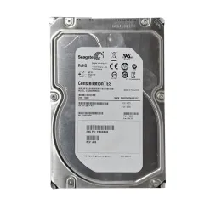
Nº 3 | SYSTORE COLOMBIA ASISTENCIA LTDA | 901450245 Cra. 15 # 77 05, Bogotá (314) 251 26 38 | Seagate BarraCuda 1 TB (3.5″, SATA 6 Gb/s, 72 00 RPM) | 304 132 | 368 000 | 91,00 | 368000.00 | contado | Caché de 256 MB, interfaz SATA 6 Gb/s Velocidad de rotación: 7200 RPM Transferencia: hasta 220 MB/s Diseño silencioso y resistente a choques, con bajo consumo energético (~5 W) | 

Disco Duro Interno Seagate BarraCuda 2 TB

Caracteristicas fisicas |  |  |  |  |  |  |  | Especificaciones Tecnicas

Item | Cantidad | Caracteristicas |  |  |  |  |  | Item | Cantidad | Caracteristicas
1 | 1 | Factor de forma: 3,5″ |  |  |  |  |  | 1 | 1 | Capacidad: 2 TB
1 | 1 | Dimensiones: 146,99 × 101,6 × 20,2 mm |  |  |  |  |  | 1 | 1 | Interfaz: SATA 6 Gb/s
1 | 1 | Peso: 400 g aprox. |  |  |  |  |  | 1 | 1 | Velocidad de giro: 7200 RPM

Garantia |  |  |  |  |  |  |  | Argumentación

Item | Cantidad | Caracteristicas |  |  |  |  |  | Elegimos el disco duro Seagate BarraCuda de 2 TB porque ofrece una gran capacidad de almacenamiento para respaldar archivos, documentos, bases de datos y datos que no requieren acceso ultra rápido, complementando perfectamente al SSD principal. Gracias a su interfaz SATA 6 Gb/s y su velocidad de giro de 7200 RPM, asegura un buen rendimiento en transferencia de datos y acceso secuencial, ideal para entornos de oficina con volúmenes medios-altos de información. Además, incorpora la tecnología Multi-Tier Caching (MTC), que mejora la eficiencia y velocidad en operaciones mixtas, acelerando las tareas frecuentes y reduciendo tiempos de espera. Su caché de 256 MB también contribuye a optimizar las operaciones de lectura y escritura para un flujo de trabajo más estable. Su factor de forma de 3.5″, estándar en discos internos para PC de escritorio, facilita su instalación y compatibilidad con gabinetes Small Form Factor y torres. Sus dimensiones y peso reducidos permiten instalaciones rápidas y ordenadas. Por último, cuenta con garantía de 2 años, lo que brinda confianza en su durabilidad y fiabilidad, dos aspectos clave para almacenar información corporativa sensible y respaldos de sistemas. En conjunto, el Seagate BarraCuda de 2 TB se presenta como una solución robusta, confiable y eficiente para almacenamiento masivo en entornos profesionales.
1 | 1 | 2 años

Servidor Admin
 |  |  | CUADRO DE COTIZACIONES

Cuadro Comparativo de Cotizaciones

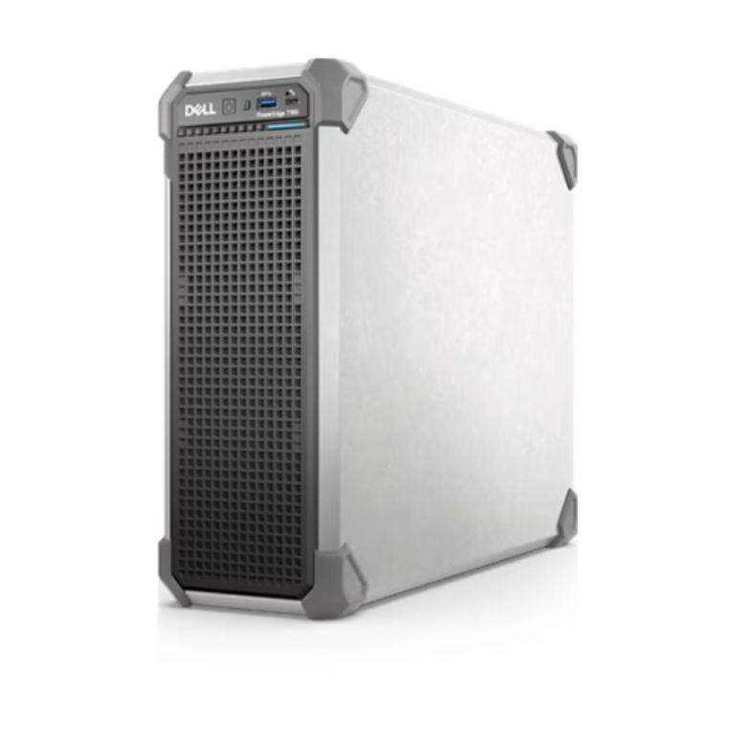
Presupuestos (a) | Empresa (Nombre fiscal de la empresa) | Nº de CUIT, Dirección, Teléfono (Datos de la empresa) | Descripción del bien/ servicio (b) Características de los bienes/ servicios | Importe Unitario (moneda nacional) | Importe Total IVA incluido (moneda nacional) | Importe Total (moneda extranjera) | Tipo de cambio | Forma de Pago (Contado o Cheque) | Observaciones (se debe incluir toda aquella característica que no ha sido posible incluir anteriormente) | imagen
Nº 1 | Ingram Micro S.A.S | 900561761-8, Km 1.5 Vía Siberia Tenjo, Parque Industrial La Florida, Cota, Cundinamarca, (601) 8985361 | Dell PowerEdge T160 (Xeon E-2436, 16 GB DDR5, 2 TB HDD) | $8.541.438 | 10.160.000 | 2512,36 | 10160000.00 | contado | Procesador Intel Xeon E-2436 (6 núcleos / 12 hilos, 2.9 GHz base) 16 GB de RAM DDR5 ECC (expandible hasta 128 GB) Almacenamiento: 2 TB HDD SATA III 7200 RPM (soporta hasta 3 HDD + 2 SSD) Gestión remota: iDRAC9, opción de RAID, diseño compacto 3U torre | 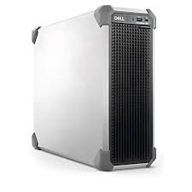
Nº2 | NEXSYS de Colombia S.A.S | 800035776-1, Autopista Medellín km 2, Parque Empresarial Tecnológico, Cota, Cundinamarca, (601) 7466700 | HPE ProLiant ML110 Gen10 (Xeon-B 3106, 16 GB, 1 TB HDD) | 8,584,682 | 10. 387. 465 | 2122,82 | 10387465.00 | contado | 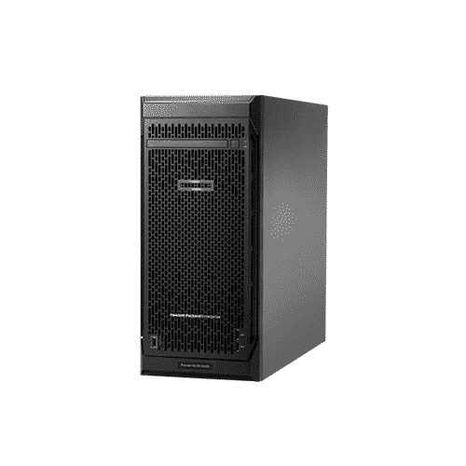 Procesador Intel Xeon-B 3106 (8 núcleos, 1.7 GHz) 16 GB DDR4 (expandible hasta 192 GB) Almacenamiento: 1 TB SATA 7.2K HDD RAID dinámico, iLO para gestión, estructura expandible (hasta 8 LFF o 16 SFF), seguridad avanzada con root of trust
Nº 3 | Ingram Micro S.A.S | 900561761-8, Km 1.5 Vía Siberia Tenjo, Parque Industrial La Florida, Cota, Cundinamarca, (601) 8985361 | Servidor Torre Dell PowerEdge T160 (Xeon E-2414G, 16 GB DDR5, 4 TB HDD) | $9.999.857 | 12.099.827 | 2992,04 | 12099827.00 | contado | Procesador Xeon E-2414G (4 núcleos / 8 hilos) 16 GB DDR5, 4 TB HDD SATA, sin sistema operativo incluido

Servidor Dell PowerEdge T160

Caracteristicas fisicas |  |  |  |  |  |  |  | Especificaciones Tecnicas

Item | Cantidad | Caracteristicas |  |  |  |  |  | Item | Cantidad | Caracteristicas
1 | 1 | Tipo: Torre |  |  |  |  |  | 1 | 1 | Procesador: Intel Xeon E-2436 (6 núcleos, 12 hilos, 3,4 GHz base, 4,7 GHz turbo)
1 | 1 | Dimensiones: 360 × 175 × 454 mm |  |  |  |  |  | 1 | 1 | Memoria RAM: 16 GB DDR5 ECC (ampliable hasta 128 GB)
1 | 1 | Peso: 12 kg aprox. |  |  |  |  |  | 1 | 1 | Almacenamiento: 2 TB HDD (SATA 3.5″, 7200 RPM)
Garantia

Item | Cantidad | Caracteristicas |  |  |  |  |  | Argumentación
1 | 1 | 3 años (Dell ProSupport, según configuración)
 |  |  |  |  |  |  |  | Elegimos el Servidor Dell PowerEdge T160 porque combina potencia, confiabilidad y escalabilidad en un solo equipo. Está diseñado para empresas que necesitan alto rendimiento hoy y capacidad de crecimiento en el futuro, sin tener que cambiar de plataforma a corto plazo. Uno de sus puntos más fuertes es su procesador Intel Xeon E-2436, con 6 núcleos y 12 hilos que trabajan a 3,4 GHz de base y hasta 4,7 GHz en turbo, ofreciendo capacidad suficiente para manejar aplicaciones exigentes, multitarea y cargas de trabajo intensivas con estabilidad y velocidad garantizadas. La memoria RAM DDR5 ECC de 16 GB es otro gran valor añadido: no solo asegura un funcionamiento fluido y seguro (al contar con corrección de errores ECC para mayor fiabilidad en entornos críticos), sino que además es ampliable hasta 128 GB, brindando la tranquilidad de que el servidor puede evolucionar a medida que la empresa lo necesite sin reemplazar la plataforma. En almacenamiento, viene con un disco duro de 2 TB (SATA 3.5″, 7200 RPM), más que suficiente para bases de datos, archivos de gran tamaño y aplicaciones corporativas. Además, el equipo soporta expansión hacia SSD y discos adicionales, ofreciendo flexibilidad para ajustar la capacidad y velocidad del sistema según la demanda. En conjunto, el Dell PowerEdge T160 se presenta como un servidor robusto, seguro y escalable, ideal para empresas que requieren alto rendimiento y confiabilidad con la flexibilidad de crecer sin realizar inversiones adicionales en el corto plazo.

ram Admin
 |  |  | CUADRO DE COTIZACIONES

Cuadro Comparativo de Cotizaciones

Presupuestos (a) | Empresa (Nombre fiscal de la empresa) | Nº de CUIT, Dirección, Teléfono (Datos de la empresa) | Descripción del bien/ servicio (b) Características de los bienes/ servicios | Importe Unitario (moneda nacional) | Importe Total IVA incluido (moneda nacional) | Importe Total (moneda extranjera) | Tipo de cambio | Forma de Pago (Contado o Cheque) | Observaciones (se debe incluir toda aquella característica que no ha sido posible incluir anteriormente) | Garantias
Nº 1 | Janus Computadores S.A.S. | NIT 9001638619 — Carrera 106 #15-25, Bogotá — Tel: 601 7424812 | Memoria RAM DDR4 16 GB 3200 MHz | $226,000.00 | 42940.00 | 268,940 | 268940.00 | contado | La memoria DDR4 de 16 GB a 3200 MHz ofrecida por Janus Computadores S.A.S. cuenta con un disipador de aluminio de alto rendimiento con iluminación RGB, compatibilidad con procesadores Intel y AMD y soporte para perfiles XMP que optimizan automáticamente la velocidad; además, incluye garantía de por vida. Es la opción más sólida en capacidad y resistencia térmica, lo que la hace ideal para el servidor principal del sistema de información, asegurando estabilidad y buen desempeño con múltiples procesos en ejecución frente a cargas prolongadas. | Janus tiene un plazo de 8 días hábiles para entregar la solución una vez el producto llega al departamento de garantías; máximo 30 días hábiles según la ley del consumidor | 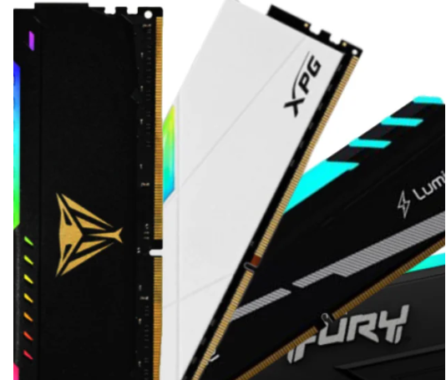
Nº2 | Devaltech S.A.S | NIT 9016111893 — Carrera 24D #33B-59, Cali — Tel: 321 8146574 | Kingston Fury Beast RGB DDR4 3200 MHz CL16 | 129900.00 | 24681.00 | 154,581 | 154581.00 | contado | La Kingston Fury Beast DDR4 de 16 GB a 3200 MHz comercializada por Devaltech S.A.S. destaca por su latencia optimizada CL16, lo que garantiza tiempos de respuesta más rápidos en operaciones críticas; integra un disipador eficiente con diseño de perfil bajo, es compatible con Intel y AMD, soporta XMP 2.0 y también incluye garantía de por vida. Su mayor ventaja frente al producto anterior es la menor latencia y el tamaño compacto, lo que la convierte en una alternativa ideal para equipos cliente de mayor exigencia en el sistema de información, manteniendo rendimiento y facilidad de instalación en gabinetes pequeños. | Ofrece una garantía mínima de 6 meses directa al cliente, además de cualquier garantía que otorgue el fabricante del producto. | 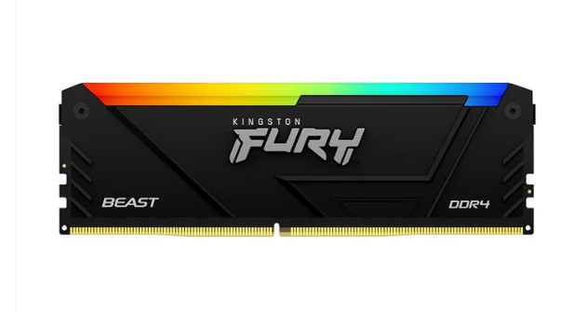
Nº 3 | MercadoLibre Colombia | Dirección: Carrera 68 C # 23-31, Bogotá, Colombia Teléfono: 317 711 6655 NIT: 901465614 | Memoria Ram Fury Color Negro 16 GB Ddr4 Hyperx 3200mhz Hx32C15pb3/16 | 155,000 | 29450.00 | 184,450 | 184450.00 | contado | La memoria HyperX Fury DDR4 de 16 GB en formato DIMM ofrece un rendimiento sólido gracias a su frecuencia de 3200 MHz, latencia CAS 16 y un voltaje eficiente de 1.2V, lo que asegura menor consumo energético y estabilidad en cargas de trabajo continuas. Su tasa de transferencia de hasta 21.3 GB/s permite mejorar significativamente el procesamiento en equipos de escritorio, siendo ideal para sistemas de información con flujo bajo de usuarios donde se requiere estabilidad y multitarea fluida | Mercado Libre ofrece 30 días de devolución gratuita bajo la política de Compra Protegida, mientras que Kingston, fabricante del producto, respalda este módulo con garantía limitada de por vida, asegurando soporte y reemplazo frente a defectos de fábrica. | 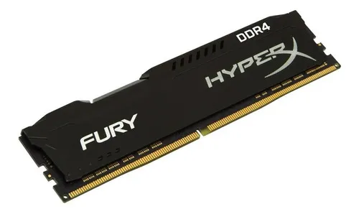

Janus Computadores S.A.S

Caracteristicas fisicas |  |  |  |  |  |  |  | Especificaciones Tecnicas

Item | Cantidad | Caracteristicas |  |  |  |  |  | Item | Cantidad | Caracteristicas
1 | 1 | Tipo: Módulo de memoria RAM DDR4 |  |  |  |  |  | 1 | 1 | Memoria RAM DDR4 de 16 GB, velocidad 3200 MHz
2 | 1 | Capacidad: 16 GB |  |  |  |  |  | 2 | 1 | Compatible con plataformas Intel y AMD
3 | 1 | Velocidad: 3200 MHz |  |  |  |  |  | 3 | 1 | Disipador de calor de aluminio
4 | 1 | Formato: DIMM |  |  |  |  |  | 4 | 1 | Soporta multitarea y alto rendimiento
5 | 1 | Color: Verde con disipador estándar |  |  |  |  |  | 5 | 1 | Estándar JEDEC, compatible con XMP 2.0

Garantia

Item | Cantidad | Caracteristicas |  |  |  |  |  | Argumentación
1 | 1 | Garantía de por vida (según fabricante)
 |  |  |  |  |  |  |  | Elegimos la Memoria RAM DDR4 de 16 GB a 3200 MHz de Janus Computadores S.A.S porque ofrece un excelente balance entre rendimiento, compatibilidad y durabilidad, factores clave para mantener la estabilidad y velocidad de un sistema de trabajo o de uso profesional. Este módulo utiliza el formato DIMM DDR4, totalmente compatible con plataformas Intel y AMD, lo que garantiza flexibilidad para integrarse en distintos tipos de equipos, tanto actuales como futuros. Su velocidad de 3200 MHz asegura un alto ancho de banda, ideal para ejecutar aplicaciones que demandan rapidez en el procesamiento de datos, multitarea intensiva y programas que requieren memoria ágil. Un aspecto clave es que incluye un disipador de calor de aluminio estándar, el cual contribuye a mantener temperaturas adecuadas durante jornadas prolongadas de trabajo, mejorando la eficiencia energética y extendiendo la vida útil del componente. Además, cumple con el estándar JEDEC y es compatible con XMP 2.0, lo que facilita su configuración y optimización del rendimiento en placas base que soporten perfiles de memoria avanzados. En conjunto, esta memoria DDR4 de 16 GB a 3200 MHz representa una solución fiable y de alto rendimiento para quienes necesitan estabilidad, velocidad y compatibilidad en entornos de trabajo exigentes.

Mause Admin
 |  |  | CUADRO DE COTIZACIONES

Cuadro Comparativo de Cotizaciones

Presupuestos (a) | Empresa (Nombre fiscal de la empresa) | Nº de CUIT, Dirección, Teléfono (Datos de la empresa) | Descripción del bien/ servicio (b) Características de los bienes/ servicios | Importe Unitario (moneda nacional) | Importe Total IVA incluido (moneda nacional) | Importe Total (moneda extranjera) | Tipo de cambio | Forma de Pago (Contado o Cheque) | Observaciones (se debe incluir toda aquella característica que no ha sido posible incluir anteriormente) | Garantias | Imagen
Nº 1 | Logitech Colombia S.A.S. | NIT 900.186.976-8, Carrera 7 # 71-52 Torre B, Bogotá D.C., Tel: 601-744-1440 | Mouse Logitech M90 USB, sensor óptico 1000 dpi, cable 1.8 m, diseño ambidiestro. | 24,900 | 4731.00 | 29,631 | 29631.00 | contado | El Logitech M90 es un mouse básico y confiable que destaca por su sensor óptico de 1000 dpi, cable de 1.8 metros y diseño ambidiestro, lo que lo hace compatible tanto para usuarios zurdos como diestros. Su simplicidad y durabilidad lo convierten en una opción accesible y funcional para oficinas y entornos educativos, donde no se requiere un dispositivo de alto rendimiento, pero sí de precisión adecuada para tareas administrativas y de desarrollo de software de bajo consumo de recursos. Además, su precio competitivo lo hace ideal para pequeñas empresas que buscan optimizar costos sin sacrificar confiabilidad. | Tiene garantía de 3 años por defectos de fabricación (Logitech Colombia), conservando empaques originales. | 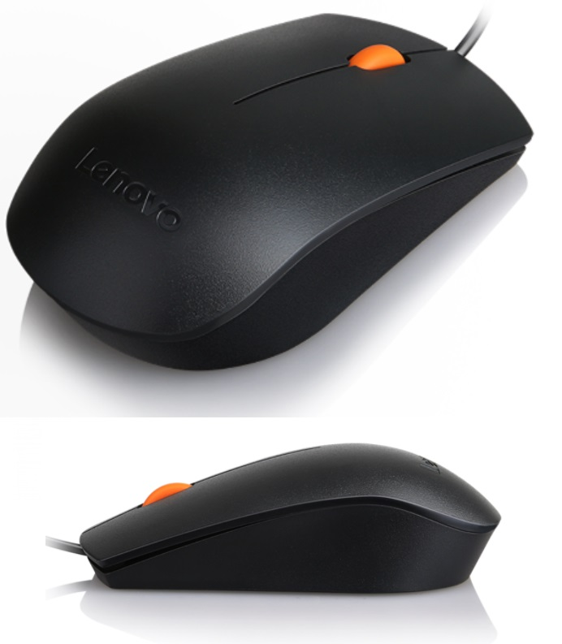
Nº2 | HP Inc. Colombia S.A.S. | NIT 900.156.866-3, Carrera 7 # 114-33 Oficina 601, Bogotá D.C., Tel: 601-376-9911 | Mouse HP 100 USB, sensor óptico de alta precisión, diseño ergonómico. | 34,000 € | 6460.00 | 40,460 | 40460.00 | contado | El HP 100 USB es un periférico de sensor óptico de alta precisión con un diseño ergonómico pensado para largas jornadas de trabajo en oficina. Su relación calidad-precio lo convierte en una alternativa sencilla y económica para negocios que requieren comodidad en el uso diario, ya que reduce la fatiga en tareas administrativas o de desarrollo continuo. Aunque es un modelo de gama básica, su diseño lo hace adecuado para equipos pequeños que buscan funcionalidad sin invertir en dispositivos de gama media o alta. | Tiene 1 año de garantía limitada por el fabricante. | 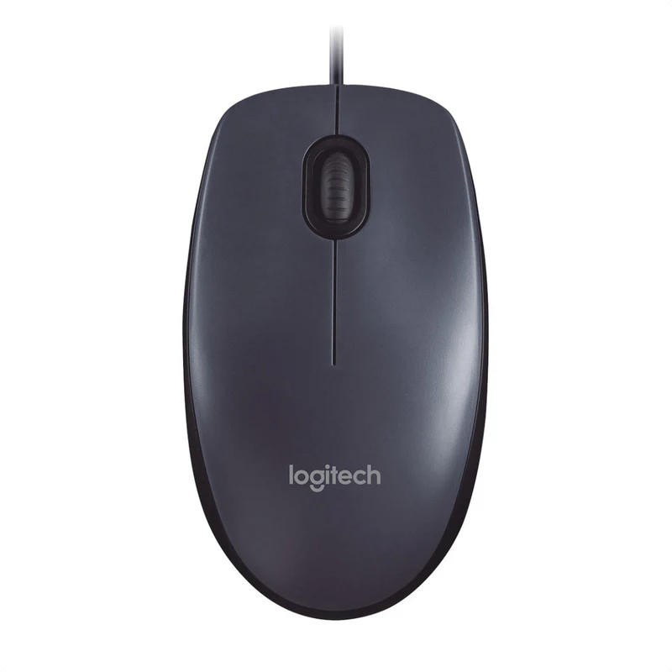 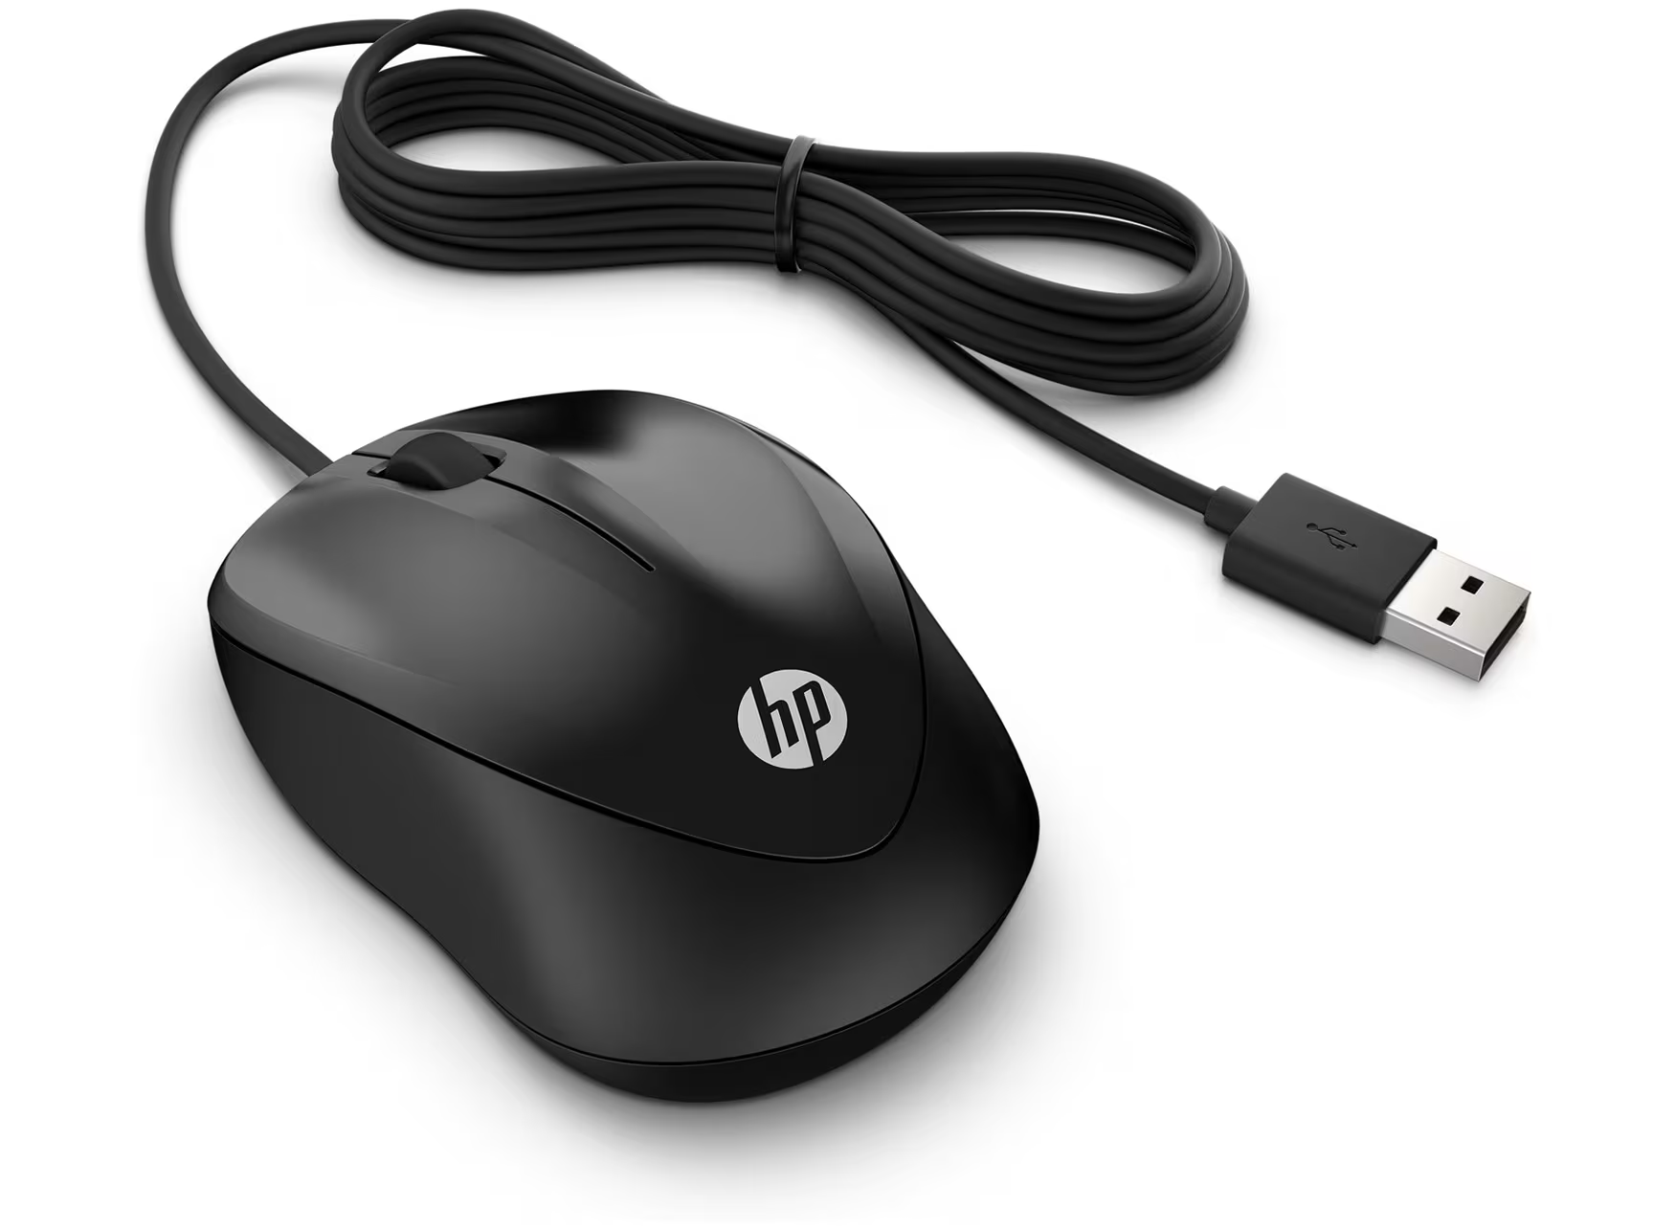
Nº 3 | Lenovo (Asia Pacific) Limited Sucursal Colombia | NIT 900.030.538-3, Calle 99 # 14-49 Torre EAR Piso 5, Bogotá D.C., Tel: 601-313-8080 | Mouse Lenovo 300 USB, sensor óptico 1600 dpi, diseño ambidiestro, cable 1.8 m. | 38,000 | 722000% | 45,220 | 45220.00 | contado | El Lenovo 300 USB ofrece un nivel superior dentro de la gama básica, al integrar un sensor óptico de 1600 dpi, un cable de 1.8 metros, y un diseño ambidiestro cómodo para cualquier usuario. Se diferencia de los anteriores por brindar mayor sensibilidad y precisión, lo que facilita la interacción en proyectos formativos o entornos donde se requiera algo más de detalle, como edición ligera o navegación constante entre aplicaciones. Además, es un periférico reconocido por su durabilidad y buena respuesta, lo que lo hace recomendable para uso intensivo. | Tiene garantía de 12 meses por defectos de fábrica.

Mouse Logitech M90 USB, sensor óptico 1000 dpi

Caracteristicas fisicas |  |  |  |  |  |  |  | Especificaciones Tecnicas

Item | Cantidad | Caracteristicas |  |  |  |  |  | Item | Cantidad | Caracteristicas
1 | 1 | Tipo: Mouse óptico alámbrico |  |  |  |  |  | 1 | 1 | Sensor óptico de 1000 dpi
2 | 1 | Modelo: Logitech M90 |  |  |  |  |  | 1 | 1 | Conexión: USB plug and play
3 | 1 | Color: Negro |  |  |  |  |  | 1 | 1 | Diseño simétrico (apto para diestros y zurdos)
4 | 1 | Dimensiones: estándar (cable de 1.8 m) |  |  |  |  |  | 1 | 1 | Compatible con Windows, Linux y macOS
5 | 1 | Peso: 82 g aprox. |  |  |  |  |  | 1 | 1 | Cable de 1.8 metros

Garantia

Item | Cantidad | Caracteristicas |  |  |  |  |  | argumentacion
1 | 1 | Garantía de 1 año (Logitech Colombia S.A.S.)
 |  |  |  |  |  |  |  | Elegimos el Mouse Logitech M90 USB porque es un periférico confiable, práctico y con el respaldo de una marca reconocida por la calidad y durabilidad de sus productos. Es un dispositivo diseñado para ofrecer comodidad en el uso diario, ideal tanto para oficinas como para equipos personales. Su sensor óptico de 1000 dpi proporciona una alta precisión en el desplazamiento, permitiendo un control fluido en tareas de oficina, navegación web y aplicaciones básicas. Esta característica lo hace adecuado para usuarios que requieren exactitud sin necesidad de configuraciones complejas. Además, cuenta con conexión USB plug and play, lo que significa que se puede utilizar inmediatamente al conectarlo, sin necesidad de instalar controladores adicionales. Su diseño simétrico lo hace apto tanto para diestros como para zurdos, aumentando la comodidad y versatilidad para cualquier usuario. Es compatible con Windows, Linux y macOS, garantizando flexibilidad y adaptabilidad en distintos entornos de trabajo. Finalmente, su cable de 1.8 metros ofrece una longitud cómoda para moverse libremente en el escritorio sin restricciones. En conjunto, el Logitech M90 USB es una solución simple, duradera y eficiente para quienes buscan un mouse confiable y preciso para el trabajo diario

Teclado Admin
 |  |  | CUADRO DE COTIZACIONES

0

Presupuestos (a) | Empresa (Nombre fiscal de la empresa) | Nº de CUIT, Dirección, Teléfono (Datos de la empresa) | Descripción del bien/ servicio (b) Características de los bienes/ servicios | Importe Unitario (moneda nacional) | Importe Total IVA incluido (moneda nacional) | Importe Total (moneda extranjera) | Tipo de cambio | Forma de Pago (Contado o Cheque) | Observaciones (se debe incluir toda aquella característica que no ha sido posible incluir anteriormente) | Garantias | Imagen
Nº 1 | Logitech Colombia S.A.S. | NIT 900.186.976-8, Carrera 7 # 71-52 Torre B, Bogotá D.C., Tel: 601-744-1440 | Teclado Logitech K120 USB. | 49900 | 9481.00 | 59,381 | 59381.00 | contado | El Logitech K120 USB es la opción más accesible en términos de precio, ofreciendo un diseño estándar y resistente que garantiza comodidad para tareas administrativas y de oficina básicas. Su construcción es a prueba de salpicaduras, lo que alarga su vida útil en entornos donde se busca bajo mantenimiento. Es ideal para empresas pequeñas que requieren funcionalidad sin realizar una gran inversión, convirtiéndolo en la opción más rentable frente a los otros dos modelos. | 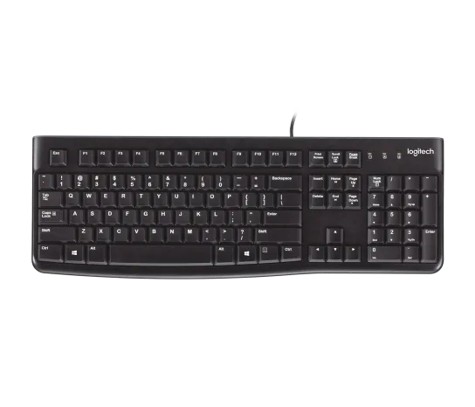 Janus tiene un plazo de 8 días hábiles para entregar la solución una vez el producto llega al departamento de garantías; máximo 30 días hábiles según la ley del consumidor
Nº2 | HP Inc. Colombia S.A.S. | NIT 900.156.866-3, Carrera 7 # 114-33 Oficina 601, Bogotá D.C., Tel: 601-376-9911 | Teclado HP 100 USB, | 55,000 | 10450.00 | 65,450 | 65450.00 | contado | El teclado HP 100 USB representa un equilibrio entre costo y funcionalidad, ya que por un precio ligeramente superior al Logitech, ofrece un diseño más moderno y teclas cómodas para un uso prolongado. Es una opción adecuada para oficinas que buscan fiabilidad en el trabajo diario, sin sacrificar la ergonomía y con un respaldo de marca reconocida en el mercado corporativo. Se diferencia del Logitech por ofrecer una experiencia de escritura más fluida y silenciosa, lo que lo hace conveniente en espacios compartidos. | Ofrece una garantía mínima de 6 meses directa al cliente, además de cualquier garantía que otorgue el fabricante del producto. | 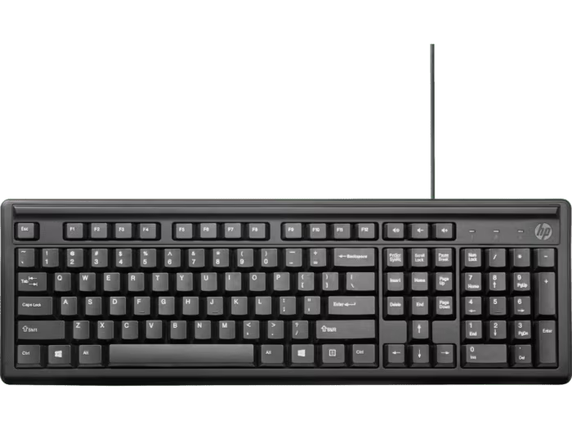
Nº 3 | Lenovo (Asia Pacific) Limited Sucursal Colombia | NIT 900.030.538-3, Calle 99 # 14-49 Torre EAR Piso 5, Bogotá D.C., Tel: 601-313-8080 | Teclado Lenovo Preferred Pro II USB | 95,000 | 18050.00 | 113,050.00 | 113050.00 | contado | El Lenovo Preferred Pro II USB es el modelo más robusto de los tres, diseñado para un uso intensivo en entornos empresariales o educativos. Su construcción de calidad superior y las teclas mecánicas de alta durabilidad lo hacen ideal para quienes requieren confiabilidad a largo plazo. Aunque es más costoso que el Logitech y el HP, su inversión se justifica por la resistencia, la comodidad ergonómica y el soporte que ofrece Lenovo. Es la mejor alternativa para escenarios donde la productividad y la durabilidad son prioritarias. | Mercado Libre ofrece 30 días de devolución gratuita bajo la política de Compra Protegida, mientras que Kingston, fabricante del producto, respalda este módulo con garantía limitada de por vida, asegurando soporte y reemplazo frente a defectos de fábrica. | 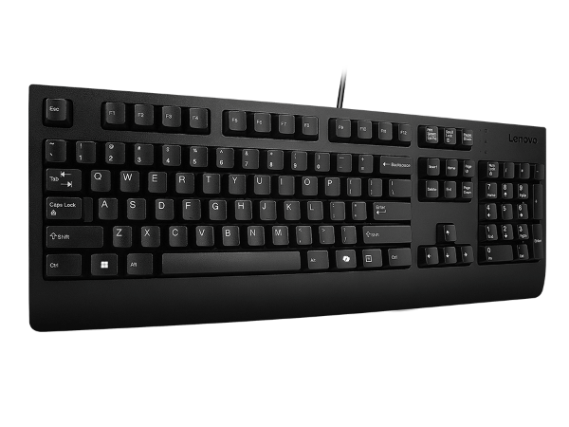

Teclado Logitech K120 USB

Caracteristicas fisicas |  |  |  |  |  |  |  | Especificaciones Tecnicas

Item | Cantidad | Caracteristicas |  |  |  |  |  | Item | Cantidad | Caracteristicas
1 | 1 | Tipo: Teclado alámbrico USB |  |  |  |  |  | 1 | 1 | Conexión: USB plug and play
2 | 1 | Modelo: Logitech K120 |  |  |  |  |  | 1 | 1 | Distribución: Español Latinoamérica (QWERTY)
3 | 1 | Color: Negro |  |  |  |  |  | 1 | 1 | Diseño resistente a salpicaduras
4 | 1 | Dimensiones: tamaño completo (con teclado numérico) |  |  |  |  |  | 1 | 1 | Compatibilidad: Windows, Linux, macOS
5 | 1 | Peso: Aproximadamente 550 g |  |  |  |  |  |  | 1 | Teclas duraderas con impresión resistente al desgaste
Garantia

Item | Cantidad | Caracteristicas |  |  |  |  |  | Argumentación
1 | 1 | Garantía de 1 año (Logitech Colombia S.A.S.)
 |  |  |  |  |  |  |  | Elegimos el Teclado Logitech K120 USB porque es un periférico confiable, duradero y práctico para el trabajo diario en oficina o en casa. Su diseño clásico de teclado completo con teclas numéricas facilita el manejo de hojas de cálculo, cálculos rápidos y tareas administrativas, convirtiéndolo en una herramienta indispensable para la productividad. Una de sus grandes ventajas es su conexión USB plug and play, que permite usarlo de inmediato sin necesidad de instalar controladores adicionales, garantizando compatibilidad instantánea con prácticamente cualquier PC o portátil. Además, su distribución en Español Latinoamérica (QWERTY) se adapta al estándar regional, asegurando una experiencia de escritura cómoda y familiar. El diseño resistente a salpicaduras brinda un nivel extra de protección frente a pequeños accidentes, ideal para entornos de oficina donde se consume café, agua u otras bebidas. Sus teclas duraderas con impresión resistente al desgaste prolongan la vida útil del periférico, manteniendo la legibilidad de las teclas incluso tras años de uso intensivo. También es compatible con Windows, Linux y macOS, lo que lo convierte en una opción versátil y adaptable a distintos entornos de trabajo. En conjunto, el Logitech K120 USB es una solución simple, robusta y eficiente para quienes buscan un teclado confiable y cómodo para uso diario.

Procesador Nosotros
 |  |  | CUADRO DE COTIZACIONES

Cuadro Comparativo de Cotizaciones

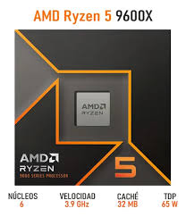
Presupuestos (a) | Empresa (Nombre fiscal de la empresa) | Nº de CUIT, Dirección, Teléfono (Datos de la empresa) | Descripción del bien/ servicio (b) Características de los bienes/ servicios | Importe Unitario (moneda nacional) | Importe Total IVA incluido (moneda nacional) | Importe Total (moneda extranjera) | Tipo de cambio | Forma de Pago (Contado o Cheque) | Observaciones (se debe incluir toda aquella característica que no ha sido posible incluir anteriormente) | imagen
Nº 1 | Mercado libre | https://www.mercadolibre.com.co/procesador-gamer-amd-ryzen-7-7700x-100-100000591wof-de-8-nucleos-y-54ghz-de-frecuencia-con-grafica-integrada/p/MCO19711896?pdp_filters=category:MCO1693#searchVariation=MCO19711896&position=1&search_layout=stack&type=product&tracking_id=33d9ed9c-8c31-4747-8d81-cf6cb1856781 | Procesador - Amd Ryzen 5 9600x | 1,003,950 | 190750.50 | 1,194,701 | 1194700.50 | contado | Procesador de 6 núcleos y 12 hilos que ofrece un buen rendimiento para equipos de gama media orientados a multitarea y aplicaciones generales. Es compatible con memorias RAM DDR4 y mantiene un equilibrio entre precio y desempeño, siendo una opción confiable para entornos de oficina y gaming básico..
Nº2 | Clones y perifericos | Carrera 15 #78-33, locales 2-201 y 2-202 - 320 345 3491 - 901.055.239-8 | Procesador AMD Ryzen 5 5500X3D 4Ghz | 855,000 | 162450.00 | 1,017,450 | 1017450.00 | contado | 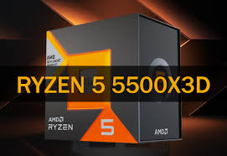 Procesador de 6 núcleos con arquitectura actualizada que integra gráficos, lo que permite prescindir de una tarjeta de video dedicada en equipos de uso común. Ofrece buen rendimiento en tareas de productividad y entretenimiento, con una relación costo-beneficio competitiva frente a modelos similares.
Nº 3 | PcWare | Diagonal 75C #2A–146, barrio Belén La Mota, Medellín 901.787.508-5 | RYZEN 9 9900X 3D / 12 NUCLEOS - 24 HILOS A 5.5GHZ | 3,360,000 | 638400.00 | 3,998,400 | 3998400.00 | contado | Procesador de alto desempeño con 12 núcleos y 24 hilos, capaz de alcanzar hasta 5.5 GHz en modo turbo. Está diseñado para aplicaciones exigentes, edición avanzada, simulaciones y gaming de alto nivel. Representa la alternativa más potente, aunque con un costo considerablemente mayor frente a las otras opciones. | 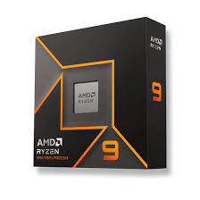

Procesador AMD Ryzen 5 5500X

Caracteristicas fisicas |  |  |  |  |  |  |  | Especificaciones Tecnicas

Item | Cantidad | Caracteristicas |  |  |  |  |  | Item | Cantidad | Caracteristicas
1 | 1 | Tipo: Torre |  |  |  |  |  | 1 | 1 | Procesador AMD Ryzen 5 5500X, 6 núcleos, 12 hilos, 4.0 GHz base, hasta 4.2 GHz turbo
2 | 1 | Dimensiones: estándar gabinete ATX (aprox. 450 x 200 x 430 mm) |  |  |  |  |  | 2 | 1 | Memoria RAM DDR4, 16 GB (ampliable según placa madre, hasta 64 GB o más)
3 | 1 | Peso: depende de la caja, aprox. 10-12 kg |  |  |  |  |  | 3 | 1 | Almacenamiento: Disco SSD 512 GB (sugerido para sistema operativo) + opción de HDD adicional

Garantia

Item | Cantidad | Caracteristicas |  |  |  |  |  | Argumentación
1 | 1 | 1 año (según proveedor Clones y Periféricos)
 |  |  |  |  |  |  |  | Elegimos el Procesador AMD Ryzen 5 5500X porque ofrece una excelente relación entre rendimiento, eficiencia y costo, siendo una opción ideal para equipos de trabajo, entornos de desarrollo y multitarea avanzada. Este procesador cuenta con 6 núcleos y 12 hilos, con frecuencias que van desde 4,0 GHz base hasta 4,2 GHz en modo turbo, lo que lo hace muy competente para manejar aplicaciones exigentes, entornos de virtualización ligera y escenarios de productividad sin comprometer la velocidad ni la estabilidad del sistema. La configuración elegida incluye 16 GB de memoria RAM DDR4, suficiente para garantizar fluidez en el manejo de múltiples procesos simultáneos y con la ventaja de ser ampliable hasta 64 GB (dependiendo de la placa base). Esto permite que el equipo pueda escalar fácilmente en el futuro si aumentan las necesidades de carga o se instalan aplicaciones más pesadas. En almacenamiento, se sugiere un disco SSD de 512 GB para el sistema operativo y aplicaciones críticas, con la opción de añadir un HDD adicional para almacenar grandes volúmenes de datos. Esta combinación asegura arranques rápidos, carga veloz de programas y suficiente espacio para archivos y copias de seguridad. En conjunto, el Ryzen 5 5500X con esta configuración representa un equilibrio óptimo entre potencia, escalabilidad y costo, perfecto para usuarios que requieren rendimiento sólido y flexibilidad para crecer a mediano plazo.

Monitor Nosotros
 |  |  | CUADRO DE COTIZACIONES

Cuadro Comparativo de Cotizaciones

Presupuestos (a) | Empresa (Nombre fiscal de la empresa) | Nº de CUIT, Dirección, Teléfono (Datos de la empresa) | Descripción del bien/ servicio (b) Características de los bienes/ servicios | Importe Unitario (moneda nacional) | Importe Total IVA incluido (moneda nacional) | Importe Total (moneda extranjera) | Tipo de cambio | Forma de Pago (Contado o Cheque) | Observaciones (se debe incluir toda aquella característica que no ha sido posible incluir anteriormente) | Garantias | Imagen
Nº 1 | HP Inc. Colombia S.A.S. | NIT 900.156.866-3, Carrera 7 # 114-33 Oficina 601, Bogotá D.C., Tel: 601-376-9911 | HP M24f (23.8" Full HD, IPS, antirreflejo, 75Hz) | 820000 | 155800.00 | 975,800 | 975800.00 | contado | Este modelo ofrece una pantalla de 23.8 pulgadas con resolución Full HD (1920x1080), panel IPS para ángulos de visión amplios y colores más realistas, ideal en trabajos administrativos donde se requiere precisión visual. Su frecuencia de 75Hz brinda fluidez extra frente al estándar de 60Hz, reduciendo fatiga visual en largas jornadas. Incluye recubrimiento antirreflejo y tecnología de baja luz azul, muy útil para empleados que usan el sistema de información durante horas seguidas. Además, es un monitor ligero y de bajo consumo energético, lo que representa ahorro en la factura eléctrica y facilidad de reubicación en oficinas pequeñas. | Tiene garantía de 12 meses por el fabricante en varios mercados latinos. | 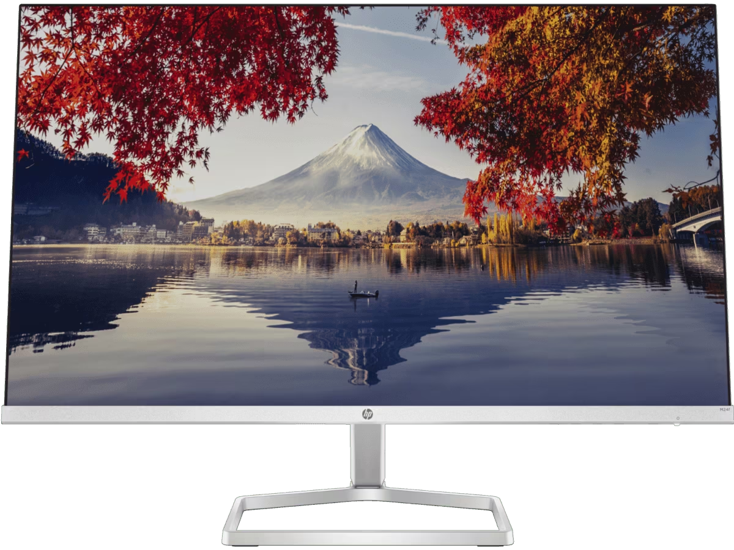
Nº2 | Lenovo (Asia Pacific) Limited Sucursal Colombia | NIT 900.030.538-3, Calle 99 # 14-49 Torre EAR Piso 5, Bogotá D.C., Tel: 601-313-8080 | Lenovo L24e-30 (23.8" Full HD, VA, 75Hz, FreeSync) | 855000 | 162450.00 | 1,017,450 | 1017450.00 | contado | Este monitor cuenta con 23.8 pulgadas, resolución Full HD (1920x1080) y panel VA, que entrega excelente contraste y negros más profundos, útiles para visualizar interfaces del sistema con mejor diferenciación de elementos. Su frecuencia de 75Hz combinada con la tecnología AMD FreeSync asegura mayor fluidez, evitando desgarros de imagen incluso en transiciones rápidas de datos o gráficos. Su diseño minimalista con marcos delgados es perfecto para configuraciones de doble pantalla | Su garantía típica es de 12 meses por fallas de fábrica, directo con Lenovo. | 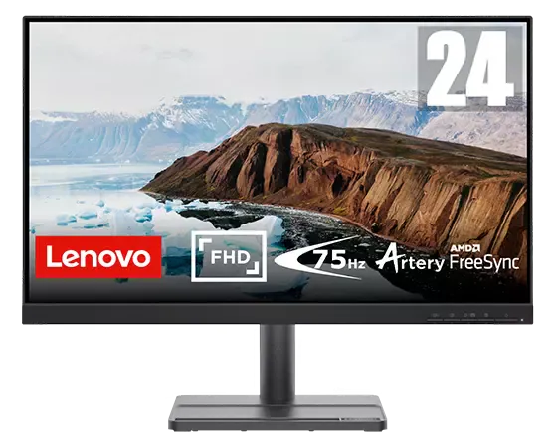
Nº 3 | Dell Colombia Inc. Sucursal | NIT 900.223.069-4, Carrera 9 # 115-06 Oficina 701, Bogotá D.C., Tel: 601-646-8400 | Dell SE2422H – Monitor 23.8" Full HD, panel VA LED | 625,803 | 118902.57 | 744,705.57 | 744705.57 | contado | Este modelo es la opción más económica, pero sin sacrificar calidad esencial. Con 23.8 pulgadas, resolución Full HD (1920x1080) y panel VA, ofrece buen contraste y nitidez en imágenes, lo que permite trabajar cómodamente en sistemas de gestión. Incorpora recubrimiento antirreflejo, útil en oficinas con iluminación variable, y cuenta con un diseño robusto que prioriza la durabilidad. Aunque no tiene los 75Hz ni FreeSync de los otros modelos | 3 años de garantía limitada directamente con Dell. | 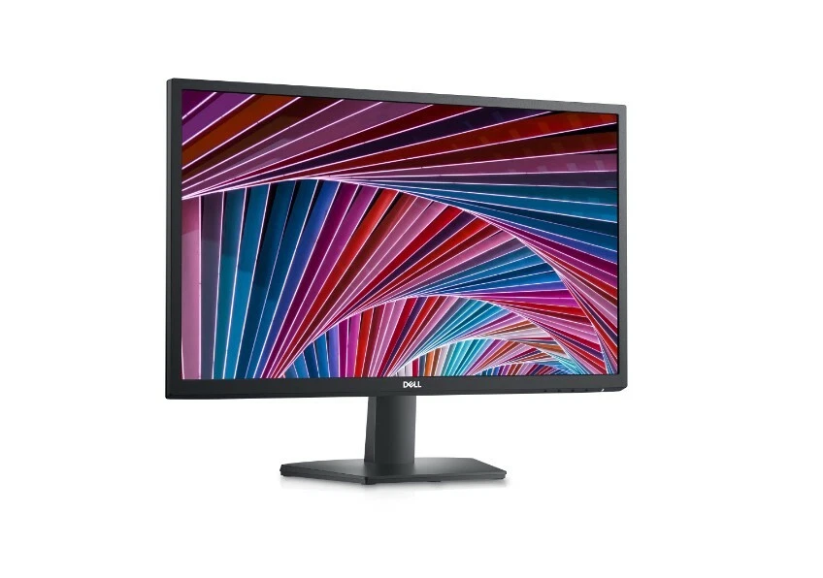

Dell SE2422H (23.8" Full HD, VA, antirreflejo)

Caracteristicas fisicas |  |  |  |  |  |  |  | Especificaciones Tecnicas

Item | Cantidad | Caracteristicas |  |  |  |  |  | Item | Cantidad | Caracteristicas
1 | 1 | Tipo: Portátil |  |  |  |  |  | 1 | 1 | Tamaño visible: 23.8″ (60.5 cm diagonal)
2 | 1 | Marca/Modelo:Dell SE2422H (23.8" Full HD, VA, antirreflejo) |  |  |  |  |  | 1 | 1 | Resolución nativa: Full HD 1920 × 1080 píxeles.
3 | 1 | Pantalla: Full HD (1080p) 1920 x 1080 at 75 Hz Ports |  |  |  |  |  | 1 | 1 | Relación de aspecto: 16:9
4 | 1 | Color: Negro |  |  |  |  |  | 1 | 1 | Brillo típico: 250 cd/m²
5 | 1 | Peso: 2.7 kg aprox. |  |  |  |  |  | 1 | 1 | Profundidad de color: 16.7 millones de colores

Garantia
 |  |  |  |  |  |  |  | Argumentación
Item | Cantidad | Caracteristicas
1 | 1 | Garantía de 1 año (DELL Technology S.A.S.) |  |  |  |  |  | Elegimos el monitor Dell SE2422H de 23.8 pulgadas porque es un dispositivo diseñado para brindar una experiencia visual cómoda y confiable, ideal tanto para entornos de oficina como para uso personal. Su diseño moderno y panel con acabado antirreflejo lo hacen perfecto para trabajar largas horas sin fatiga visual, incluso en espacios con iluminación intensa. En cuanto a su calidad de imagen, ofrece una resolución Full HD de 1920 × 1080 píxeles a 75 Hz, lo que permite visualizar contenidos con buena definición y fluidez, indispensable para tareas como ofimática, navegación web, análisis de datos y entretenimiento ocasional. Su relación de aspecto 16:9 es perfecta para el trabajo multitarea, ya que permite dividir la pantalla en varias ventanas sin perder legibilidad. El tamaño visible de 23.8″ (60.5 cm en diagonal) ofrece un área de visualización amplia y cómoda, ideal para quienes requieren espacio suficiente para ver documentos, gráficos o aplicaciones simultáneamente. Su brillo típico de 250 cd/m² asegura imágenes claras incluso en ambientes con luz ambiental, mientras que su profundidad de color de 16.7 millones de colores permite reproducir tonos más vivos y naturales. En conjunto, el Dell SE2422H combina calidad de imagen, ergonomía y diseño moderno, siendo una opción equilibrada y confiable para oficinas que buscan mejorar la productividad sin sacrificar comodidad visual.

Portatil Nosotros
 |  |  | CUADRO DE COTIZACIONES

Cuadro Comparativo de Cotizaciones

Presupuestos (a) | Empresa (Nombre fiscal de la empresa) | Nº de CUIT, Dirección, Teléfono (Datos de la empresa) | Descripción del bien/ servicio (b) Características de los bienes/ servicios | Importe Unitario (moneda nacional) | Importe Total IVA incluido (moneda nacional) | Importe Total (moneda extranjera) | Tipo de cambio | Forma de Pago (Contado o Cheque) | Observaciones (se debe incluir toda aquella característica que no ha sido posible incluir anteriormente) | Garantias | Imagen
Nº 1 | HP Inc. Colombia S.A.S. | NIT 900.156.866-3, Carrera 7 # 114-33 Oficina 601, Bogotá D.C., Tel: 601-376-9911 | HP 255 G9 (Ryzen 5 5625U, 16 GB RAM, 512 GB SSD, pantalla 15.6" FHD) | 2,900,000 | 551000.00 | 3,451,000 | 3451000.00 | contado | Este equipo es una excelente alternativa costo-beneficio, ya que ofrece un procesador AMD Ryzen 5 5625U de 6 núcleos y 12 hilos, acompañado de 16 GB de memoria RAM DDR4 que permiten un buen rendimiento en tareas de desarrollo de software y en la gestión de bases de datos de tamaño medio sin ralentizaciones. Su unidad SSD de 512 GB NVMe garantiza rapidez en la carga de aplicaciones y almacenamiento suficiente para proyectos del sistema de información. La pantalla Full HD (1920x1080) de 15.6” con acabado antirreflejo facilita el trabajo prolongado y la ergonomía visual, mientras que su diseño ligero lo hace práctico para entornos de oficina pequeños. Es una opción accesible, confiable y eficiente para empresas que buscan buen rendimiento a un costo controlado. | Tiene garantía de 12 meses por el fabricante en varios mercados latinos. | 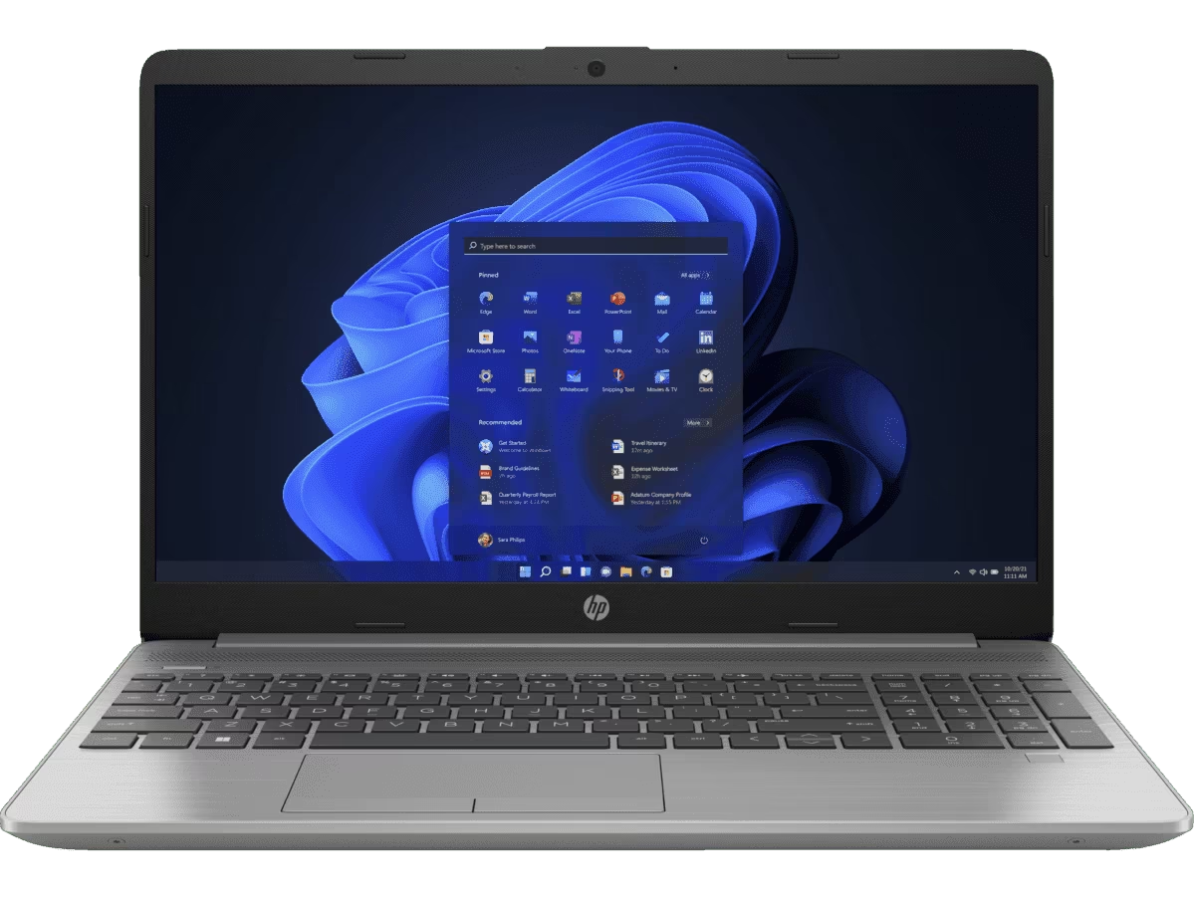
Nº2 | Lenovo (Asia Pacific) Limited Sucursal Colombia | NIT 900.030.538-3, Calle 99 # 14-49 Torre EAR Piso 5, Bogotá D.C., Tel: 601-313-8080 | Lenovo ThinkBook 15 G4 (Core i5-1240P, 16 GB RAM, 512 GB SSD, 15.6" FHD) | 3400000 | 646000.00 | 4,046,000 | 4046000.00 | contado | Este portátil destaca por integrar un procesador Intel Core i5-1240P de 12 núcleos (4 de alto rendimiento y 8 de eficiencia), lo que lo convierte en una máquina optimizada para multitarea y programación intensiva, ideal cuando varios usuarios desarrollan o ejecutan pruebas del sistema de información de manera simultánea. Con 16 GB de RAM DDR4 expandibles y un SSD de 512 GB NVMe, garantiza fluidez tanto en ambientes de desarrollo como en la gestión de documentos y datos empresariales. Su pantalla de 15.6” Full HD antirreflejo y su diseño delgado con acabados metálicos lo convierten en una opción robusta y elegante, pensado para empresas que requieren durabilidad y portabilidad. Su fiabilidad lo hace muy adecuado como equipo principal de un desarrollador o administrador del sistema. | La garantía es de 12 meses a contar de la fecha de entrega | 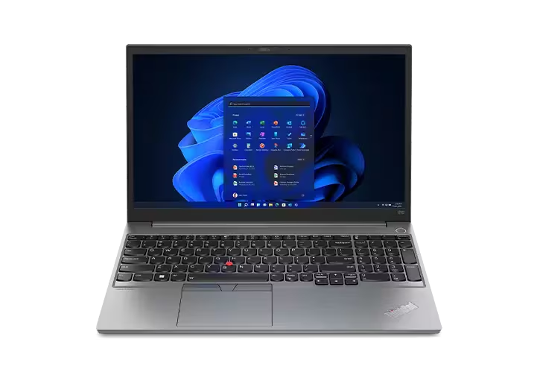
Nº 3 | Dell Colombia Inc. Sucursal | NIT 900.223.069-4, Carrera 9 # 115-06 Oficina 701, Bogotá D.C., Tel: 601-646-8400 | Dell Inspiron 15 3520 (Core i7-1255U, 16 GB RAM, 512 GB SSD, 15.6" FHD | 3,900,000 | 741000.00 | 4,641,000.00 | 4641000.00 | contado | Este equipo está orientado a cargas más exigentes, gracias a su Intel Core i7-1255U de 10 núcleos y 12 hilos, que ofrece un rendimiento superior para ejecutar entornos de desarrollo complejos, máquinas virtuales y bases de datos de gran tamaño, fundamentales para pruebas avanzadas del sistema de información. Con 16 GB de RAM DDR4 asegura velocidad y estabilidad, mientras que su SSD de 512 GB NVMe proporciona tanto capacidad como rapidez en la lectura/escritura de datos. La pantalla Full HD de 15.6” con tratamiento antirreflejo mejora la productividad en jornadas largas. Su construcción es confiable y está pensada para trabajos de virtualización, simulaciones y proyectos de gran escala, siendo la opción más potente de las tres y recomendable para el perfil de administrador principal del sistema o para el servidor de pruebas locales. | 3 años de garantía limitada directamente con Dell. | 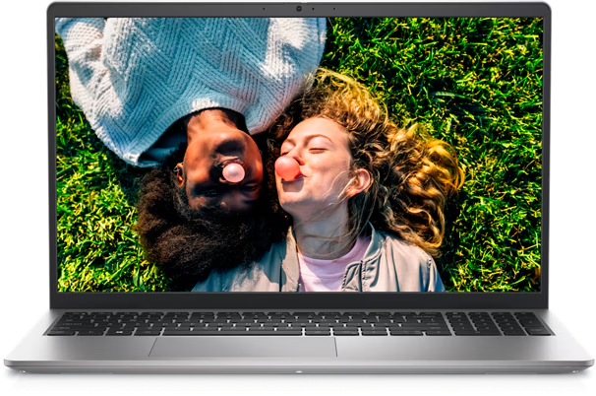

HP 255 G9, Ryzen 5 5625U, 16 GB RAM, 512 GB SSD, pantalla 15.6"

Caracteristicas fisicas |  |  |  |  |  |  |  | Especificaciones Tecnicas

Item | Cantidad | Caracteristicas |  |  |  |  |  | Item | Cantidad | Caracteristicas
1 | 1 | Tipo: Portátil |  |  |  |  |  | 1 | 1 | Procesador AMD Ryzen 5 5625U (6 núcleos, hasta 4.3 GHz)
2 | 1 | Marca/Modelo: HP 255 G9 |  |  |  |  |  | 1 | 1 | Memoria RAM: 16 GB DDR4
3 | 1 | Pantalla: 15.6" FHD (1920 x 1080) |  |  |  |  |  | 1 | 1 | Almacenamiento: 512 GB SSD NVMe
4 | 1 | Color: Plata |  |  |  |  |  | 1 | 1 | Gráficos: Integrados AMD Radeon
5 | 1 | Peso: 1.74 kg aprox. |  |  |  |  |  | 1 | 1 | Pantalla: 15.6" FHD (1920 x 1080)

Garantia
 |  |  |  |  |  |  |  | argumentacion
Item | Cantidad | Caracteristicas
1 | 1 | Garantía de 1 año (Logitech Colombia S.A.S.) |  |  |  |  |  | Elegimos el HP 255 G9 porque es un portátil diseñado para quienes buscan rendimiento, portabilidad y confiabilidad en un solo equipo. Su diseño elegante en color plata y su peso aproximado de 1.74 kg lo convierten en una opción ligera y práctica para el trabajo diario, estudio u oficina, manteniendo una apariencia profesional y moderna. En su interior incorpora un procesador AMD Ryzen 5 5625U de 6 núcleos con frecuencia de hasta 4.3 GHz, lo que proporciona un excelente equilibrio entre eficiencia energética y potencia de procesamiento, ideal para multitarea, aplicaciones de productividad y entornos exigentes. Para acompañar este rendimiento, dispone de 16 GB de memoria RAM DDR4, que aseguran fluidez en la ejecución simultánea de múltiples programas y procesos, evitando ralentizaciones incluso con cargas intensas. El almacenamiento SSD NVMe de 512 GB aporta gran velocidad de arranque del sistema y de carga de aplicaciones, además de amplia capacidad para documentos, proyectos y archivos importantes. Sus gráficos integrados AMD Radeon permiten gestionar tareas visuales, edición básica y reproducción multimedia con buena calidad y eficiencia. Por último, su pantalla de 15.6″ con resolución Full HD (1920 × 1080) brinda una experiencia visual nítida y cómoda, perfecta para trabajar con hojas de cálculo, documentos, navegar en internet o disfrutar de contenido multimedia. En conjunto, el HP 255 G9 es una opción versátil, ligera y potente, pensada para profesionales, estudiantes y oficinas que requieren un portátil confiable con características equilibradas para el día a día.

Disco mecanico Nosotros
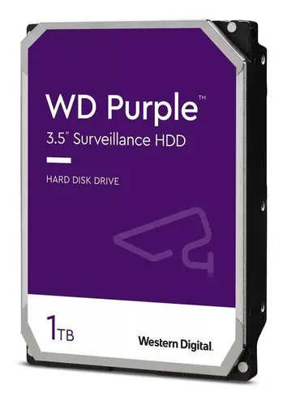
M
 |  |  | CUADRO DE COTIZACIONES

Cuadro Comparativo de Cotizaciones

Presupuestos (a) | Empresa (Nombre fiscal de la empresa) | Nº de CUIT, Dirección, Teléfono (Datos de la empresa) | Descripción del bien/ servicio (b) Características de los bienes/ servicios | Importe Unitario (moneda nacional) | Importe Total IVA incluido (moneda nacional) | Importe Total (moneda extranjera) | Tipo de cambio | Forma de Pago (Contado o Cheque) | Observaciones (se debe incluir toda aquella característica que no ha sido posible incluir anteriormente) | Garantias | Imagen
Nº 1 | PcWare | Cra. 102, 155 - 50, Bogotá, Cundinamarca_- 315 6037742 - 900.373.652-1. | Western Digital 1 TB Blue/ 3.5 Pulgadas/ Sata lll/ 7200 RPM/ WD10EZEX | $199,000.00 | 30.48 | 199,030 | 199030.48 | contado | Este disco duro de 1 TB, tamaño 3.5 pulgadas, interfaz SATA III y velocidad de 7200 RPM es confiable para almacenamiento de programas, documentos y respaldos en pequeñas empresas. Pesa 450 g, consume 3.3 W en uso y opera entre 0 °C y 60 °C, optimizado para uso diario de 8 h durante 5 días a la semana, ofreciendo durabilidad y eficiencia energética. Es ideal para el sistema de información por su rapidez y compatibilidad con PC de escritorio. | Cuenta con garantía de 2 años. | 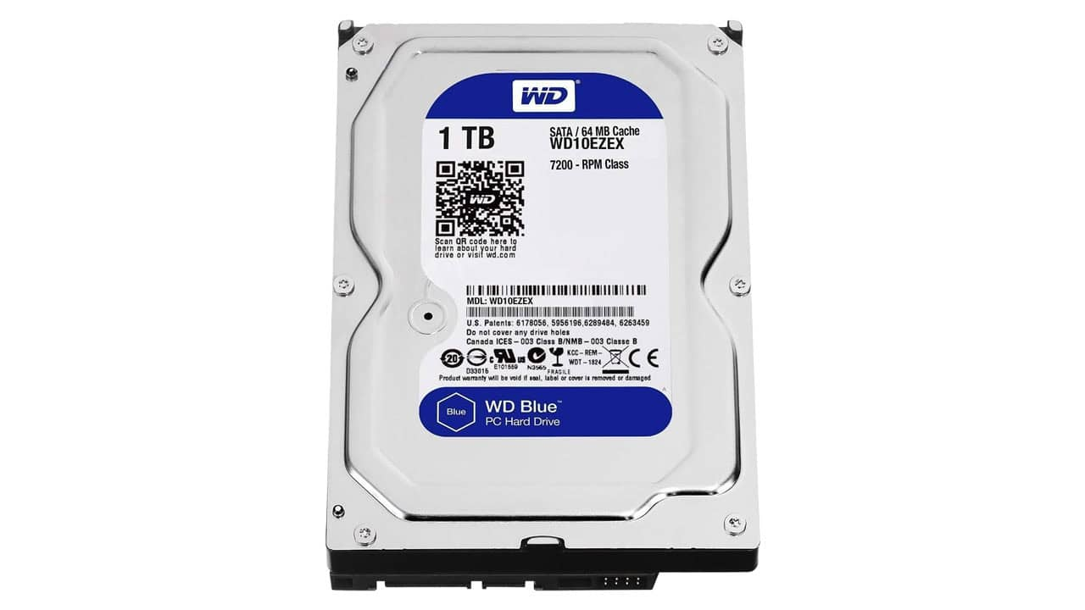
Nº2 | MercadoLibre Colombia | Dirección: Carrera 68 C # 23-31, Bogotá, Colombia Teléfono: 317 711 6655 NIT: 901465614 | Disco duro interno Western Digital Purple 1TB ORIGINAL | $210,000.00 | 39900.00 | 249,900 | 249900.00 | contado | Disco duro de 1 TB en formato 3.5 pulgadas con interfaz SATA III, compatible con Mac y diseñado para NVR, ideal para almacenamiento constante de programas, documentos y copias de seguridad. Su enfoque en uso intensivo lo hace adecuado para pequeñas empresas que requieren fiabilidad en grabación continua o respaldo de información crítica. | Garantias Imagen Tiene garantía de 12 meses por el fabricante en varios mercados latinos. La garantía es de 12 meses a contar de la fecha de entrega 3 años de garantía limitada directamente con Dell.
Nº 3 | Impretoner rc | Cra. 4 #20-41, Local 1, Pereira, Risaralda, Colombia- 311 663 5318 - 1088010306-2 | Disco mecánico de 1 TB con arranque en 16 s, lectura de hasta 200 MB/s, escritura de hasta 150 MB/s y alto consumo energético. | 100,000 | 100000.00 | 100,000 | 100000.00 | contado | Este disco duro de 1 TB tiene arranque en 16 segundos, lectura de hasta 200 MB/s y escritura de hasta 150 MB/s, con consumo energético alto. Es la opción más económica, suficiente para almacenamiento básico de archivos y documentos en la empresa, aunque menos recomendable para proyectos intensivos que requieren velocidad constante. | La garantía no se especifica, por lo que sería necesario confirmarla con el proveedor. | 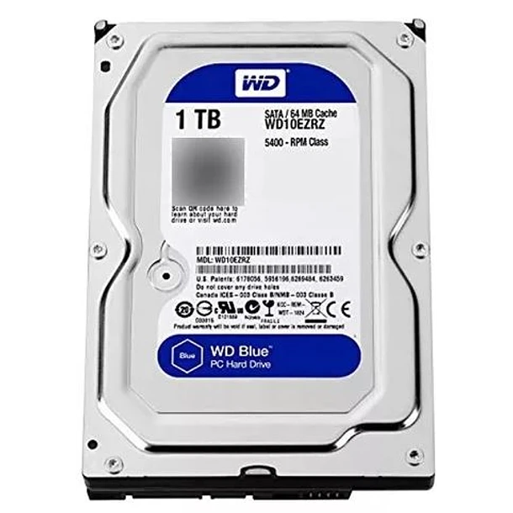

Caracteristicas fisicas
 |  |  |  |  |  |  |  | Especificaciones Tecnicas

Item | Cantidad | Caracteristicas |  |  |  |  |  | Item | Cantidad | Caracteristicas
1 | 1 | Tipo: Disco Duro Mecánico |  |  |  |  |  | 1 | 1 | Tiempo de arranque: 16 segundos
2 | 1 | Formato: 3.5” (sobremesa) / 2.5” (portátil) (según modelo) |  |  |  |  |  | 2 | 1 | Velocidad de lectura: Hasta 200 MB/s
3 | 1 | Interfaz: SATA III (6 Gb/s) |  |  |  |  |  | 3 | 1 | Velocidad de escritura: Hasta 150 MB/s
4 | 1 | Capacidad: 1 TB (1 Terabyte) |  |  |  |  |  | 4 | 1 | Consumo energético: Alto
5 | 1 | Color: Negro metálico |  |  |  |  |  | 5 | 1 | RPM (Revoluciones por minuto): 7200 rpm (habitual en estos discos)
6 | 1 | Peso: 400 – 600 g (aprox.) |  |  |  |  |  | 6 | 1 | Memoria caché: 64 MB (estimada para optimizar lectura/escritura)
7 | 1 | Dimensiones: 147 mm x 101 mm x 26 mm (estándar 3.5”) |  |  |  |  |  | 7 | 1 | Nivel de ruido: Medio – Alto
 |  |  |  |  |  |  |  | 8 | 1 | Confiabilidad (MTBF): 1 millón de horas aprox.

Garantia
 |  |  |  |  |  |  |  | Argumentación
Item | Cantidad | Caracteristicas
1 | 1 | Duración: 1 a 3 años (dependiendo del fabricante) |  |  |  |  |  | Elegimos el disco duro mecánico de 1 TB porque ofrece una gran capacidad de almacenamiento a bajo costo, siendo una opción ideal para respaldos, gestión de datos masivos y almacenamiento secundario en entornos corporativos. Gracias a su interfaz SATA III, es compatible con la mayoría de equipos de escritorio y servidores, lo que facilita su implementación sin requerir adaptadores ni configuraciones complejas. Aunque su tiempo de arranque (16 segundos) y su consumo energético son más altos comparados con los SSD, este disco garantiza un equilibrio entre costo, utilidad y confiabilidad, ajustándose perfectamente a las necesidades y presupuesto de la empresa. Su velocidad de lectura de hasta 200 MB/s y escritura de hasta 150 MB/s, junto con sus 7200 rpm y memoria caché estimada de 64 MB, aseguran un rendimiento estable para operaciones de transferencia de archivos, respaldos programados y acceso a grandes volúmenes de datos. Además, mantiene un nivel de ruido medio–alto típico de los discos mecánicos, pero ofrece una confiabilidad (MTBF) aproximada de 1 millón de horas, lo que respalda su durabilidad en operaciones de uso continuo. En conjunto, este disco mecánico de 1 TB representa una solución rentable, confiable y de amplia compatibilidad, ideal para empresas que priorizan capacidad y robustez a bajo costo sobre la velocidad extrema de los SSD.
2 |  | Cobertura: Defectos de fábrica y fallas técnicas no asociadas a mal uso.

ram nosotros
 |  |  | CUADRO DE COTIZACIONES

Cuadro Comparativo de Cotizaciones

Presupuestos (a) | Empresa (Nombre fiscal de la empresa) | Nº de CUIT, Dirección, Teléfono (Datos de la empresa) | Descripción del bien/ servicio (b) Características de los bienes/ servicios | Importe Unitario (moneda nacional) | Importe Total IVA incluido (moneda nacional) | Importe Total (moneda extranjera) | Tipo de cambio | Forma de Pago (Contado o Cheque) | Observaciones (se debe incluir toda aquella característica que no ha sido posible incluir anteriormente) | Garantias | Imagen
Nº 1 | Clones y perifericos | Carrera 15 #78-33, locales 2-201 y 2-202 - 320 345 3491 - 901.055.239-8 | Memoria Ram XPG GAMMIX D10 16GB 3000MHz DDR4 RED | 139,000 | 26410.00 | 165,410 | 165410.00 | contado | Esta memoria DDR4 tipo U-DIMM de 16GB y velocidad de 3000 MHz, en color rojo, es compatible tanto con procesadores Intel como AMD. Es ideal para pequeñas empresas que implementan un sistema de información, ya que ofrece un rendimiento confiable para multitarea básica, manejo de bases de datos medianas y aplicaciones de oficina sin afectar la estabilidad del sistema. Su capacidad y velocidad permiten ejecutar aplicaciones simultáneamente, asegurando fluidez en operaciones administrativas y de desarrollo. | No especifica | 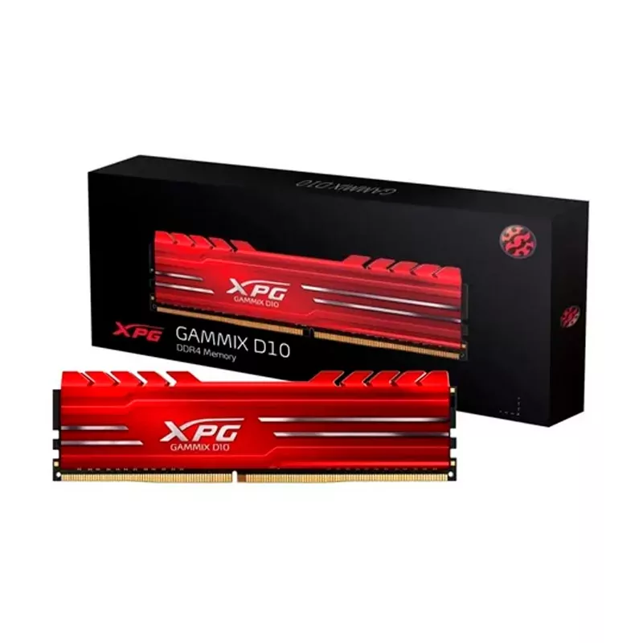
Nº2 | PcWare | Cra. 102, 155 - 50, Bogotá, Cundinamarca_- 315 6037742 - 900.373.652-1. | Mushkin Redline 32GB DDR5 (1x32GB) 4800MHz/ 262 pines/CL46/ 1.1V/ SODIMM/ MRA5S480FFFD32G | 449,900 | 449900.00 | 449,900 | 449900.00 | contado | Memoria DDR5 de 32GB con factor de forma SO-DIMM, velocidad de 4800 MHz, latencia CL46 y voltaje de 1.1V. Es perfecta para laptops de alto rendimiento, permitiendo ejecución intensiva de software, virtualización y multitarea avanzada. Su gran capacidad y velocidad la hacen recomendable para empresas que requieren manejar bases de datos extensas, entornos de desarrollo de software y aplicaciones de simulación sin cuellos de botella, garantizando rapidez y eficiencia. | 6 meses | 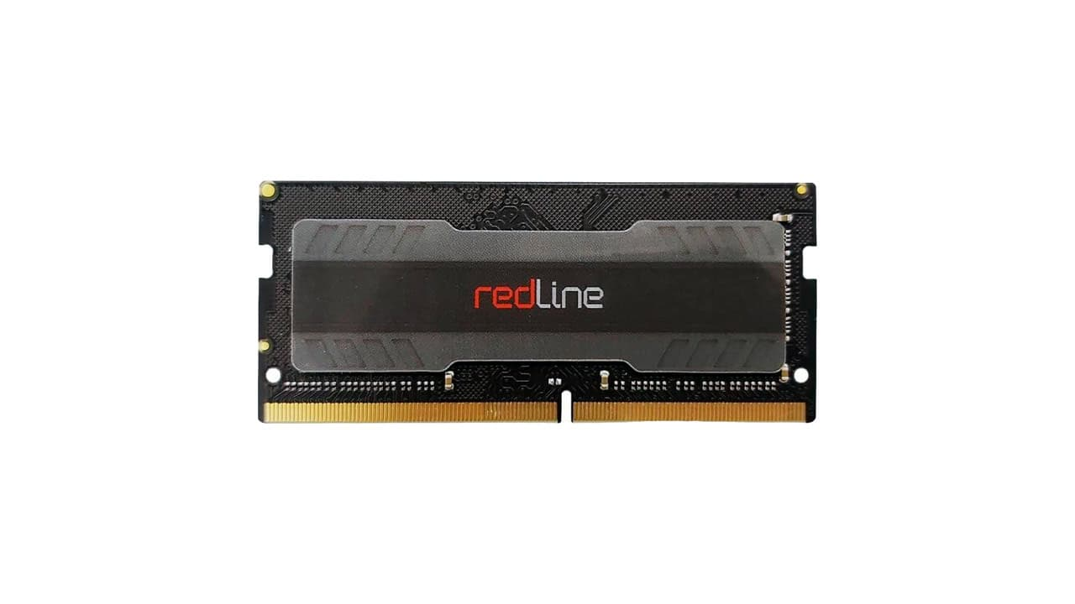
Nº 3 | Mercado libre | Dirección: Carrera 68 C # 23-31, Bogotá, Colombia Teléfono: 317 711 6655 NIT: 901465614 | Memoria Ram Micron Crucial SODIMM CT16G4SFRA32A 1 16 GB Color Verde | 155,000 | 29450.00 | 184,450 | 184450.00 | contado | Esta memoria DDR4 de 16GB en formato SODIMM, con velocidad de 3.2 GHz, latencia CAS 22, voltaje de 1.2V y tasa de transferencia de 25.6 GB/s, está diseñada para optimizar el rendimiento de portátiles. Compatible con procesadores Intel y AMD, permite ejecutar multitareas intensivas y aplicaciones de oficina o desarrollo sin afectar la estabilidad del sistema. Su formato compacto SODIMM de 260 pines facilita la instalación en portátiles, mientras que su bajo consumo energético contribuye a prolongar la vida útil de la batería. Esta memoria es ideal para empresas que implementan un sistema de información, ya que garantiza rapidez en la ejecución de programas, manejo eficiente de bases de datos y estabilidad en el uso diario, asegurando un balance entre rendimiento y costo. Además, cuenta con envío gratis y devolución dentro de 30 días, lo que agrega seguridad en la adquisición. | No especifica | 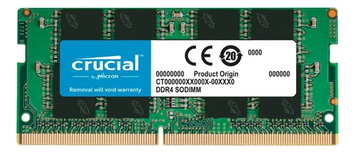

Memoria Ram XPG GAMMIX D10 16GB 3000MHz DDR4 RED

Caracteristicas fisicas |  |  |  |  |  |  |  | Especificaciones Tecnicas

Item | Cantidad | Caracteristicas |  |  |  |  |  | Item | Cantidad | Caracteristicas
1 | 1 | Tipo: Desktop |  |  |  |  |  | 1 | 1 | Tipo de memoria: DDR4 SDRAM, módulo UDIMM de 288 pines
2 | 1 | Marca/Modelo:Memoria Ram XPG GAMMIX D10 16GB 3000MHz DDR4 RED |  |  |  |  |  | 1 | 1 | Capacidad del kit estándar: 16 GB (configuración típica de 2 × 8 GB).
3 | 1 | Dimensiones aproximadas: Dimensiones del módulo: 133 × 36 × 7.5 mm |  |  |  |  |  | 1 | 1 | SPD estándar: 2666 MHz
4 | 1 | Color: Rojo |  |  |  |  |  | 1 | 1 | Voltaje de operacion: 1.2 V como SPD (2666 MHz)
5 | 1 | Peso: aproximadamente 33 g |  |  |  |  |  | 1 | 1 | Soporte de overclocking: Compatible con Intel XMP 2.0
 |  |  |  |  |  |  |  | 1 | 1 | Eficiencia energética: Consume aproximadamente un 20 %
 |  |  |  |  |  |  |  | 1 | 1 | Rango de temperaturas: Operación: 0 °C a 85 °C, Almacenamiento: –55 °C a 100 °C

Garantia
 |  |  |  |  |  |  |  | Argumentación
Item | Cantidad | Caracteristicas
1 | 1 | Garantía de 3 año (Impretoner rc) |  |  |  |  |  | Se seleccionó la memoria RAM XPG GAMMIX D10 DDR4 de 16 GB porque ofrece alto rendimiento y estabilidad en equipos de escritorio, con una capacidad ideal para multitarea y aplicaciones exigentes. Su velocidad efectiva de 3000 MHz mejora significativamente los tiempos de respuesta del sistema, asegurando un funcionamiento fluido en escenarios de trabajo intenso o gaming ligero. Su diseño compacto y eficiente garantiza compatibilidad con la mayoría de placas base, y su soporte para Intel XMP 2.0 permite realizar overclocking seguro y controlado, maximizando el rendimiento sin comprometer la estabilidad. Además, esta memoria consume hasta un 20 % menos de energía en comparación con módulos estándar, lo que contribuye a la eficiencia del sistema y a reducir la temperatura interna. También cuenta con un rango de operación de 0 °C a 85 °C y almacenamiento de –55 °C a 100 °C, lo que respalda su durabilidad en distintos entornos, y con garantía de 3 años del fabricante, asegurando respaldo y confiabilidad a largo plazo. En conclusión, se eligió este producto porque combina rendimiento, eficiencia y durabilidad en un solo módulo, optimizando el desempeño del sistema a un costo competitivo.

Tarjeta de video nosotros
 |  |  | CUADRO DE COTIZACIONES

Cuadro Comparativo de Cotizaciones

Presupuestos (a) | Empresa (Nombre fiscal de la empresa) | Nº de CUIT, Dirección, Teléfono (Datos de la empresa) | Descripción del bien/ servicio (b) Características de los bienes/ servicios | Importe Unitario (moneda nacional) | Importe Total IVA incluido (moneda nacional) | Importe Total (moneda extranjera) | Tipo de cambio | Forma de Pago (Contado o Cheque) | Observaciones (se debe incluir toda aquella característica que no ha sido posible incluir anteriormente) | Garantias | Imagen
Nº 1 | Mercado libre | Dirección: Carrera 68 C # 23-31, Bogotá, Colombia Teléfono: 317 711 6655 NIT: 901465614 | Tarjeta de video Nvidia MSI Ventus GeForce RTX 30 Series RTX 3060 OC Edition 12GB | 1,699,900 | 322981.00 | 2,022,881 | 2022881.00 | contado | ta tarjeta de video cuenta con 12 GB de memoria GDDR6, una interfaz de memoria de 192 bits y soporte para Ray Tracing y DLSS, lo que permite acelerar procesos gráficos complejos y simulaciones en 3D. Posee 3 puertos DisplayPort 1.4 y 1 HDMI 2.1, soportando resoluciones digitales de hasta 7680x4320. Su diseño de doble ventilador optimiza la disipación de calor, permitiendo mantener un rendimiento estable en tareas prolongadas. Esta GPU es ideal para sistemas de información que requieren procesamiento de gráficos, renderizado de visualizaciones o análisis de datos en entornos que utilicen aceleración por GPU, ofreciendo un balance entre costo y rendimiento elevado. | No especifica | 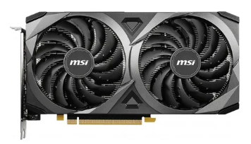
Nº2 | Clones y periferecos | Carrera 15 #78-33, locales 2-201 y 2-202 - 320 345 3491 - 901.055.239-8 | Tarjeta ASUS TUF GeForce RTX 5070 OC 12GB GDDR7 | 4,065,000 | 772350.00 | 4,837,350 | 4837350.00 | contado | Esta tarjeta de última generación cuenta con 12 GB de memoria GDDR7, un bus de 192 bits y soporte para Ray Tracing en tiempo real, ideal para proyectos que demandan procesamiento intensivo de gráficos y cálculos paralelos. Incluye el software GPU Tweak III, que permite ajustar rendimiento, controlar temperaturas y monitorear el sistema en tiempo real. Posee conectividad mediante DisplayPort y HDMI, y su diseño reforzado TUF garantiza durabilidad y refrigeración eficiente bajo cargas altas. Su alta capacidad y velocidad de procesamiento la hacen perfecta para sistemas de información que manejan simulaciones, edición multimedia y entornos virtualizados, donde la confiabilidad y la optimización de recursos son cruciales. | No especifica | 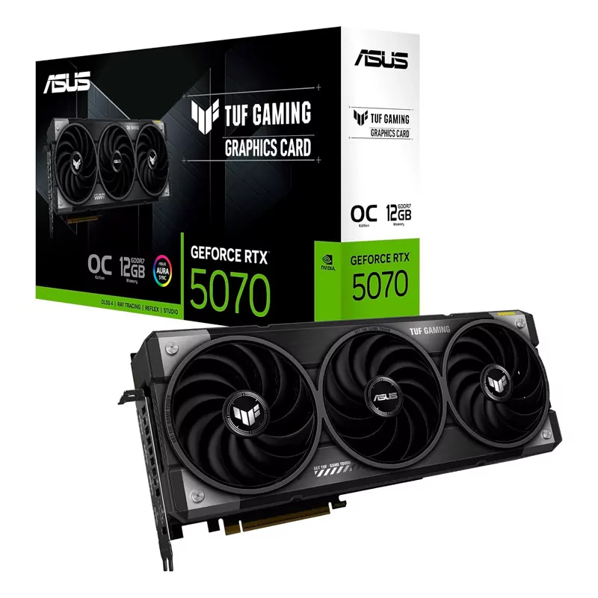
Nº 3 | Compulago | Calle 30C # 60G-45, Cartagena, Bolívar - 8060156474 | TARJETA DE VIDEO 8 GB DDR6 MSI GEFORCE RTX 3050 VENTUS 2X OC | 1,320,000 | 250800.00 | 1,570,800 | 1570800.00 | contado | Esta tarjeta ofrece 8 GB de memoria GDDR6 con un bus de 128 bits, soporte para Ray Tracing y tecnologías de aceleración de IA de Nvidia. Dispone de 2 ventiladores para mantener temperaturas óptimas durante cargas de trabajo intensas, y permite conectar hasta 3 pantallas simultáneamente, soportando resoluciones de hasta 7680x4320. Es ideal para tareas de desarrollo, análisis de datos y visualización gráfica en un sistema de información que no requiere la máxima potencia, pero sí estabilidad y buena capacidad de procesamiento gráfico, ofreciendo un excelente costo-beneficio | 3 meses - De Fábrica | 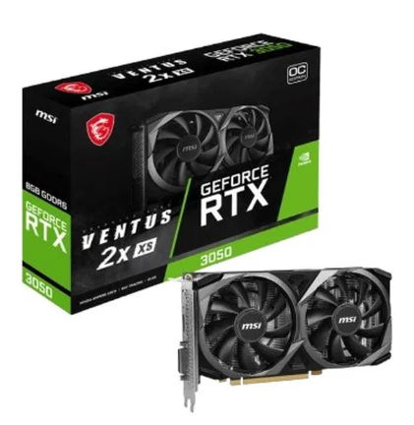 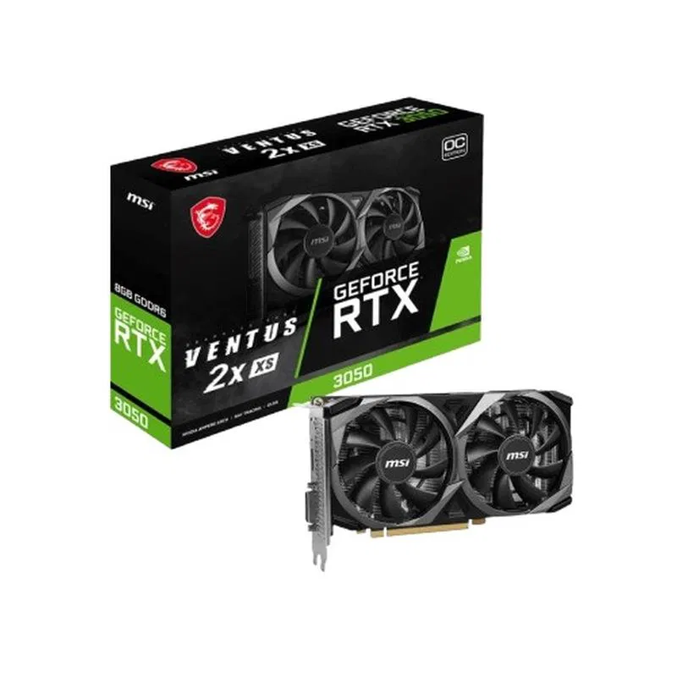

TARJETA DE VIDEO 8 GB DDR6 MSI GEFORCE RTX 3050 VENTUS 2X OC

Caracteristicas fisicas |  |  |  |  |  |  |  | Especificaciones Tecnicas

Item | Cantidad | Caracteristicas |  |  |  |  |  | Item | Cantidad | Caracteristicas
1 | 1 | Marca / Modelo: MSI GeForce RTX 3050 Ventus 2X OC |  |  |  |  |  | 1 | 1 | GPU: NVIDIA GeForce RTX 3050
2 | 1 | Serie: NVIDIA GeForce RTX 30 Series |  |  |  |  |  | 1 | 1 | Arquitectura: Ampere (2ª generación RTX)
3 | 1 | Factor de forma: Dual Fan (2 ventiladores TORX Fan 3.0) |  |  |  |  |  | 1 | 1 | Memoria de video: 8 GB GDDR6
4 | 1 | Dimensiones: 235 x 124 x 42 mm aprox. |  |  |  |  |  | 1 | 1 | Interfaz de memoria: 128 bits
5 | 1 | Peso: 675 g aprox. |  |  |  |  |  | 1 | 1 | Velocidad de memoria: 14 Gbps
6 | 1 | Color: Negro con detalles plateados |  |  |  |  |  | 1 | 1 | Núcleos CUDA: 2,560
7 | 1 | Iluminación: No incluye RGB |  |  |  |  |  | 1 | 1 | Ray Tracing: Sí (2ª generación RT Cores)

Garantia

Item | Cantidad | Caracteristicas |  |  |  |  |  | Argumentación
1 | 1 | Garantía de 3 año (Impretoner rc) |  |  |  |  |  | Se eligió la tarjeta gráfica MSI GeForce RTX 3050 Ventus 2X OC 8GB porque ofrece un rendimiento gráfico de última generación gracias a la arquitectura Ampere de NVIDIA y sus 2,560 núcleos CUDA, asegurando un procesamiento eficiente en aplicaciones de diseño, edición, renderizado 3D y videojuegos. Su memoria GDDR6 de 8 GB con interfaz de 128 bits y velocidad de 14 Gbps proporciona un alto ancho de banda, ideal para cargas gráficas exigentes. Además, su soporte para Ray Tracing de 2ª generación (RT Cores) y tecnologías avanzadas de IA como DLSS permiten gráficos más realistas, fluidos y de alta calidad sin sacrificar rendimiento. La tarjeta incorpora un sistema de refrigeración Dual Fan TORX 3.0, diseñado para mantener temperaturas estables y silenciosas incluso bajo cargas prolongadas, garantizando mayor durabilidad y un funcionamiento confiable. Con una garantía de 3 años, representa una opción sólida que combina potencia, estabilidad y tecnología avanzada, optimizando la experiencia gráfica sin comprometer la inversión.

Teclado nosostros
 |  |  | CUADRO DE COTIZACIONES

0

Presupuestos (a) | Empresa (Nombre fiscal de la empresa) | Nº de CUIT, Dirección, Teléfono (Datos de la empresa) | Descripción del bien/ servicio (b) Características de los bienes/ servicios | Importe Unitario (moneda nacional) | Importe Total IVA incluido (moneda nacional) | Importe Total (moneda extranjera) | Tipo de cambio | Forma de Pago (Contado o Cheque) | Observaciones (se debe incluir toda aquella característica que no ha sido posible incluir anteriormente) | Garantias | Imagen
Nº 1 | Logitech | NIT 900.186.976-8, Carrera 7 # 71-52 Torre B, Bogotá D.C., Tel: 601-744-1440 | Teclado Bluetooth Multi-dispositivo Logitech Pebble Keys 2 K380s, Grafito | 179900 | 34181.00 | 214,081 | 214081.00 | contado | El Logitech Pebble Keys 2 K380s es un teclado Bluetooth multi-dispositivo compacto y ligero, color grafito, diseñado para permitir la conexión simultánea a hasta tres dispositivos, ya sean computadoras, tablets o smartphones. Cuenta con teclas de perfil bajo, silenciosas y con retroalimentación táctil precisa, ideal para entornos de trabajo silenciosos y para usuarios que realizan escritura frecuente. Su diseño minimalista y portable permite transportarlo con facilidad, mientras que la batería integrada ofrece hasta 24 meses de duración, dependiendo del uso. Este teclado es compatible con sistemas Windows, macOS, Chrome OS, iOS y Android, lo que lo hace versátil para distintos equipos y plataformas. Garantía: 12 meses limitada con el fabricante Logitech en Colombia. | 30 días de garantía de reemplazo | 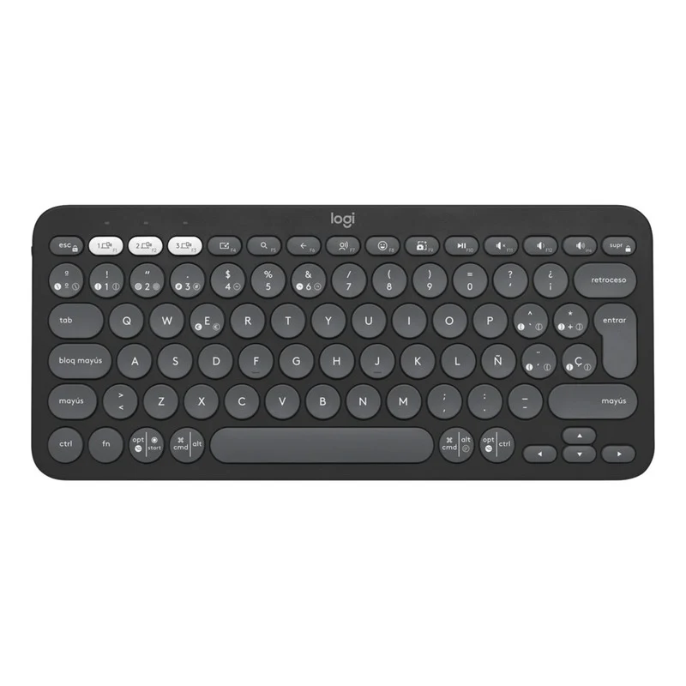
Nº2 | Tauret | 318 5903409 Cra 14 # 79 - 02 | Teclado Gamer Logitech G213 PRODIGY RGB | 210000 | 210000.00 | 210,000 | 210000.00 | contado | El Logitech G213 Prodigy RGB es un teclado gamer con retroiluminación RGB personalizable, teclas resistentes a derrames y respuesta rápida, pensado para jugadores y usuarios que requieren alta velocidad de escritura. Posee teclas de membrana de perfil bajo que ofrecen sensación táctil similar a los teclados mecánicos, con zonas de iluminación configurables para facilitar el uso en entornos con poca luz. Incluye funciones de anti-ghosting para evitar la pérdida de comandos durante sesiones de juego intensivas y teclas multimedia dedicadas para controlar audio y video. | Garantía: 24 Meses | 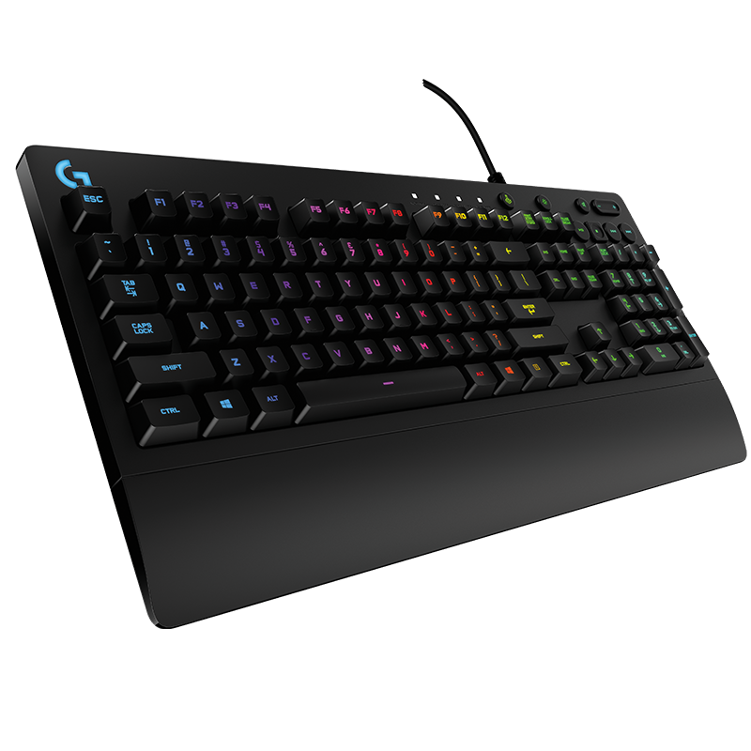
Nº 3 | Panamericana | (601) 364 9000 Calle 12 # 34 - 30, Bogotá D.C. | Teclado inalámbrico HP, negro | 79,900 | 15181.00 | 95,081.00 | 95081.00 | contado | Este teclado inalámbrico de HP combina comodidad y funcionalidad con un diseño elegante en color negro. Utiliza conexión inalámbrica a través de un receptor USB compacto que asegura estabilidad y rapidez en la transmisión de datos, ideal para uso en oficina, estudio o trabajo remoto. Sus teclas de membrana silenciosas proporcionan una experiencia de escritura cómoda y prolongada. Cuenta con alimentación mediante baterías estándar y tecnología de ahorro de energía para maximizar su duración. | 12 meses limitada por HP en Colombia, cubriendo defectos de fabricación y funcionamiento. | 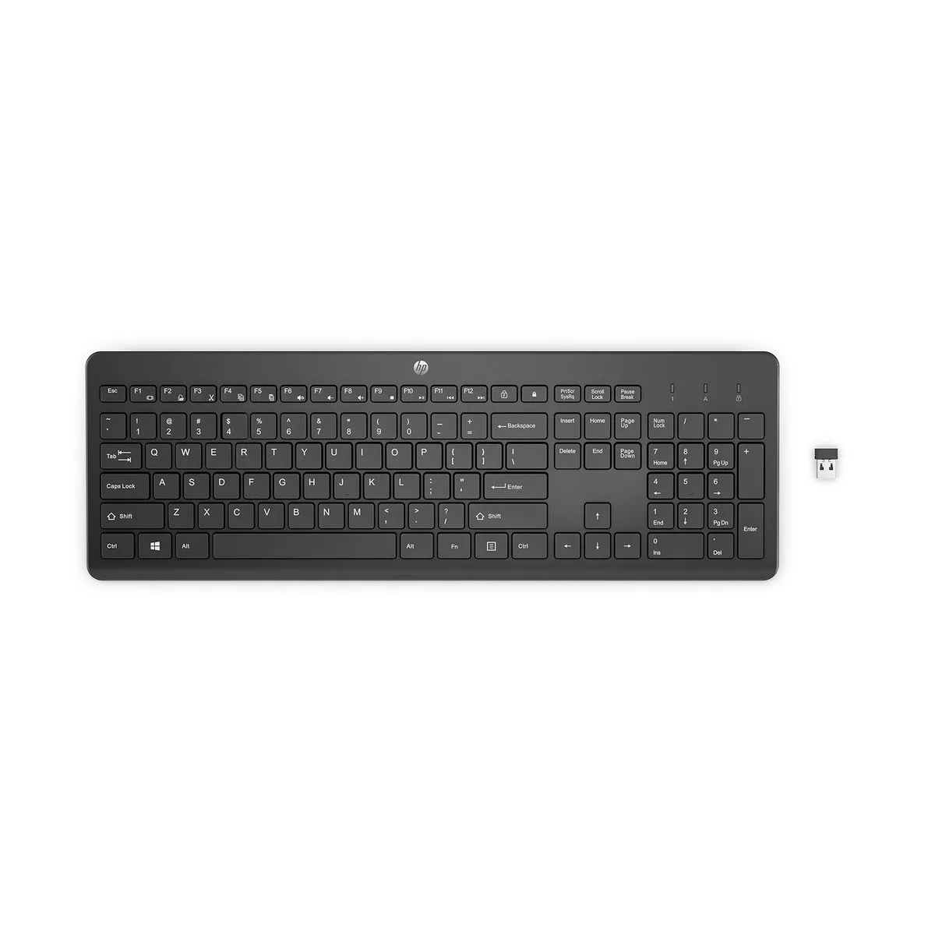

Teclado bluetooth

Caracteristicas fisicas |  |  |  |  |  |  |  | Especificaciones Tecnicas

Item | Cantidad | Caracteristicas |  |  |  |  |  | Item | Cantidad | Caracteristicas
1 | 1 | Tipo: Teclado inalámbrico Bluetooth |  |  |  |  |  | 1 | 1 | Conectividad: Bluetooth 3.0 / 4.0 / 5.0 (según modelo)
2 | 1 | Diseño: Compacto / Slim (dependiendo del modelo) |  |  |  |  |  | 1 | 1 | Alcance inalámbrico: 10 metros aprox.
3 | 1 | Teclas: Tipo chiclet (bajo perfil y silenciosas) |  |  |  |  |  | 1 | 1 | Compatibilidad: Windows, macOS, Linux
4 | 1 | Color: Negro / Blanco / Plateado (según versión) |  |  |  |  |  | 1 | 1 | Teclas multimedia: Sí (volumen, reproducción, búsqueda, etc.)
5 | 1 | Dimensiones: Aprox. 28–43 cm ancho x 12–15 cm alto x 1.5–2 cm grosor |  |  |  |  |  | 1 | 1 | Distribución: QWERTY (con versiones en Español o Inglés)
6 | 1 | Peso: Entre 250 g y 500 g |  |  |  |  |  | 1 | 1 | Alimentación:Batería recargable (USB-C o MicroUSB) o 2 pilas AAA (según modelo)
7 | 1 | Material: Plástico ABS de alta resistencia |  |  |  |  |  | 1 | 1 | Duración de batería: Hasta 60–90 días con uso moderado
8 | 1 | Indicadores LED: Batería, conexión y bloqueo de mayúsculas

Garantia
 |  |  |  |  |  |  |  |  | Argumentación
Item | Cantidad | Caracteristicas
1 | 1 | Garantía de 6 meses (Impretoner rc) |  |  |  |  |  |  | Se seleccionó el teclado inalámbrico Bluetooth porque ofrece portabilidad, comodidad y compatibilidad multiplataforma (Windows, macOS y Linux), lo que lo convierte en una herramienta versátil para distintos entornos de trabajo. Su diseño compacto y liviano facilita el transporte y permite mantener escritorios ordenados, mientras que sus teclas tipo chiclet aseguran una escritura silenciosa, ergonómica y precisa. Además, incorpora teclas multimedia para controlar volumen, reproducción y búsqueda de forma rápida, y está disponible en distribución QWERTY tanto en español como en inglés, adaptándose a diferentes usuarios y necesidades. Su conectividad Bluetooth elimina cables y permite un alcance inalámbrico de hasta 10 metros, mejorando la movilidad en oficinas o durante viajes. Aunque su garantía es de 6 meses, su batería recargable de larga duración (hasta 60–90 días con uso moderado) o la opción de pilas AAA (según modelo) lo convierten en una opción práctica, eficiente y confiable para el uso diario.

Mouse nosotros
 |  |  | CUADRO DE COTIZACIONES

Cuadro Comparativo de Cotizaciones

Presupuestos (a) | Empresa (Nombre fiscal de la empresa) | Nº de CUIT, Dirección, Teléfono (Datos de la empresa) | Descripción del bien/ servicio (b) Características de los bienes/ servicios | Importe Unitario (moneda nacional) | Importe Total IVA incluido (moneda nacional) | Importe Total (moneda extranjera) | Tipo de cambio | Forma de Pago (Contado o Cheque) | Observaciones (se debe incluir toda aquella característica que no ha sido posible incluir anteriormente) | Garantias | Imagen
Nº 1 | Ubuy | Street 94 #51B-43 Sixth Floor, Suite 601, Atlantico, Barranquilla,Colombia | Logitech M100 Ratón USB con Cable, 3 Botones, 1000 DPI Seguimiento Óptico - Negro Oscuro | 146200 | 163.000 COP | 36,2 USD | 36,2 USD | contado | El Logitech M100 es un ratón con cable, de diseño ambidiestro, color negro oscuro, que ofrece un seguimiento óptico de 1000 DPI, ideal para tareas de oficina y uso diario en computadoras de escritorio o portátiles. Cuenta con 3 botones funcionales que incluyen clic izquierdo, derecho y rueda de desplazamiento, proporcionando facilidad de navegación y control preciso. Su instalación es sencilla mediante conexión USB plug-and-play, sin necesidad de controladores adicionales. Este ratón es compatible con PC, Mac y laptops, lo que lo hace versátil para distintos sistemas operativos. | garantía de 3 años y soporte completo del producto. | 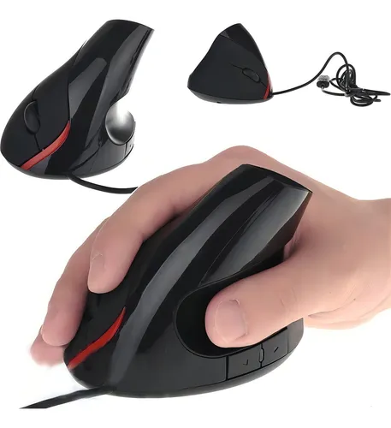
Nº2 | VSG | 901403677 | Mouse ultraliviano de 72 g, diseño simétrico, con sensor PMW 3330. | 21000 | 34.55 | 86.4 USD. | 54.169,116 | contado | Este ratón ultraliviano de 72 g está diseñado para ofrecer comodidad y precisión, con un sensor PMW 3330 que permite un seguimiento óptimo de movimientos, ideal para usuarios que requieren rapidez y exactitud, como diseñadores, programadores o jugadores casuales. Su diseño simétrico permite el uso ambidiestro, y sus 3 botones principales junto con la rueda de desplazamiento ofrecen control completo en tareas cotidianas. Compatible con PC y Mac, su conexión plug-and-play asegura facilidad de instalación y operación inmediata. | No especifica | 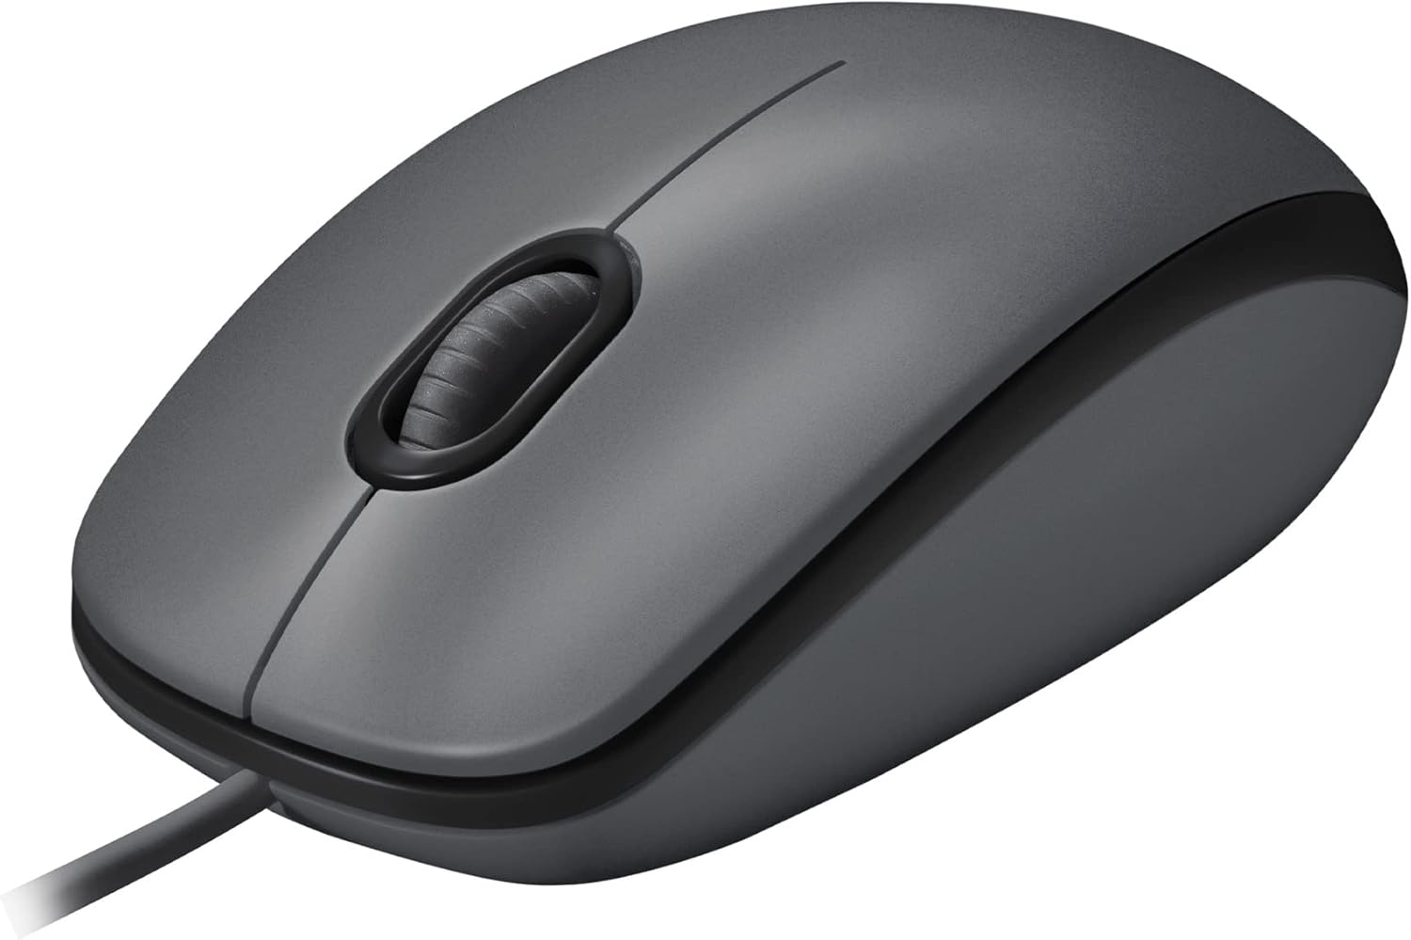
Nº 3 | Mercado libre | Dirección: Carrera 68 C # 23-31, Bogotá, Colombia Teléfono: 317 711 6655 NIT: 901465614 | Mouse Vertical Ergonómico Oficina Usb 5 Botones Optico Cable Color Black | 109,900 | 154.99 | 105 USD. | 139.659,37 | contado | Este mouse vertical ergonómico está diseñado para reducir la tensión de la muñeca y favorecer la postura natural de la mano durante largas jornadas de trabajo en oficina o teletrabajo. Cuenta con 5 botones (clic izquierdo, clic derecho, rueda de desplazamiento y botones laterales adicionales) y un sensor óptico que ofrece seguimiento preciso, ideal para productividad y navegación intensiva. Su conexión USB lo hace compatible con PC, Mac y portátiles, y su diseño vertical ayuda a prevenir lesiones por esfuerzo repetitivo. | 12 meses | 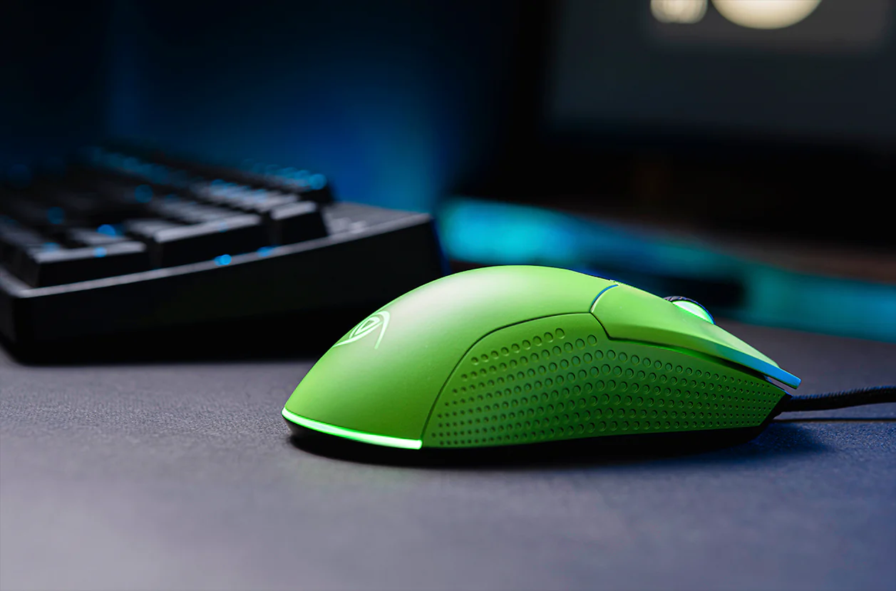

Logitech M100 Ratón con
Cable USB
Caracteristicas fisicas |  |  |  |  |  |  |  | Especificaciones Tecnicas

Item | Cantidad | Caracteristicas |  |  |  |  |  | Item | Cantidad | Caracteristicas
1 | 1 | Marca / Modelo: Logitech M100 |  |  |  |  |  | 1 | 1 | Sensor: Óptico de alta definición
2 | 1 | Tipo: Ratón óptico con cable |  |  |  |  |  | 1 | 1 | Resolución: 1000 dpi (preciso y fluido)
3 | 1 | Color: Negro |  |  |  |  |  | 1 | 1 | Número de botones: 3 (clic izquierdo, derecho y rueda de desplazamiento)
4 | 1 | Diseño: Ambidiestro |  |  |  |  |  | 1 | 1 | Rueda de desplazamiento: Sí, mecánica
5 | 1 | Dimensiones: 113 mm (alto) x 62 mm (ancho) x 38 mm (profundidad) |  |  |  |  |  | 1 | 1 | Conectividad: Cable USB Plug & Play (no requiere software)
6 | 1 | Peso: 90 g aprox. (sin cable) |  |  |  |  |  | 1 | 1 | Compatibilidad: Windows 7, 8, 10, 11
7 | 1 | Cable: USB 2.0, longitud 1.8 m

Garantia
 |  |  |  |  |  |  |  |  | Argumentación
Item | Cantidad | Caracteristicas
1 | 1 | Garantía de 6 meses (Impretoner rc) |  |  |  |  |  |  | Se escogió el Logitech M100 porque es un ratón óptico confiable, accesible y diseñado para el uso diario en oficina. Su sensor de alta definición de 1000 dpi ofrece precisión y fluidez en el desplazamiento del cursor, lo que mejora la experiencia al trabajar con documentos, navegar por internet o usar aplicaciones administrativas. Su diseño ambidiestro asegura comodidad tanto para usuarios diestros como zurdos, permitiendo un uso prolongado sin fatiga. Además, su conectividad USB Plug & Play elimina la necesidad de instalar software adicional, facilitando su instalación y uso inmediato en distintos equipos. En conjunto, es una opción práctica, eficiente y confiable para el entorno laboral.

Servidor Nosotros
 |  |  | CUADRO DE COTIZACIONES

Cuadro Comparativo de Cotizaciones

Presupuestos (a) | Empresa (Nombre fiscal de la empresa) | Nº de CUIT, Dirección, Teléfono (Datos de la empresa) | Descripción del bien/ servicio (b) Características de los bienes/ servicios | Importe Unitario (moneda nacional) | Importe Total IVA incluido (moneda nacional) | Importe Total (moneda extranjera) | Tipo de cambio | Forma de Pago (Contado o Cheque) | Observaciones (se debe incluir toda aquella característica que no ha sido posible incluir anteriormente) | Garantias | Imagen
Nº 1 | Mercado Libre | Dirección: Carrera 68 C # 23-31, Bogotá, Colombia Teléfono: 317 711 6655 NIT: 901465614 | Servidor Hp Intel Xeon Ram 16gb Ssd 1tb Video 2gb 6 Nucleos 16 Gb (Reacondicionado) | 2,398,964 | 455803.16 | 2,854,767 | 2854767.16 | contado | Este servidor HP reacondicionado cuenta con un procesador Intel Xeon E-2124G de 6 núcleos, memoria RAM de 16 GB, disco sólido SSD de 1 TB y tarjeta de video de 2 GB. Opera con Windows 10 Pro, ofreciendo un entorno confiable para pequeñas empresas o proyectos de desarrollo que requieren alta capacidad de procesamiento y almacenamiento. Su configuración permite ejecutar múltiples aplicaciones de manera simultánea, ideal para tareas de virtualización, servidores de archivos o bases de datos ligeras. | Servidor Hp Intel Xeon es de 4 meses por este medio | 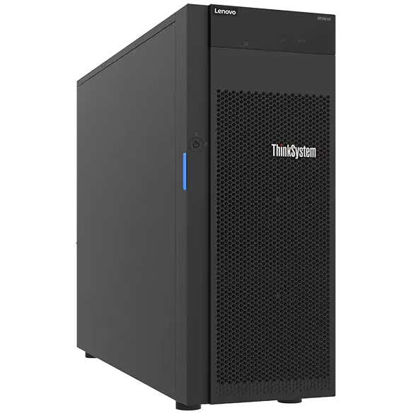
Nº2 | Compulago | Calle 30C # 60G-45, Cartagena, Bolívar - 8060156474 | HPE PROLIANT MICROSERVER GEN10 PLUS V2 E2314 NHP 1TB | 5,710,000 | 1084900.00 | 6,794,900 | 6794900.00 | contado | El HPE ProLiant MicroServer Gen10 Plus V2 es un servidor tipo torre con factor de forma ATX y unidades rack de 4U, equipado con procesador Intel Xeon E-2314 a 2.5 GHz, memoria de 16 GB DDR4 y disco duro 1 TB SATA. Su diseño compacto permite optimizar el espacio físico en oficinas o centros de datos pequeños, mientras que su rendimiento soporta aplicaciones de gestión empresarial, virtualización ligera y almacenamiento de datos críticos. Este servidor es ideal para empresas que buscan fiabilidad y escalabilidad a nivel básico y medio. | 36 Meses - De Fábrica | 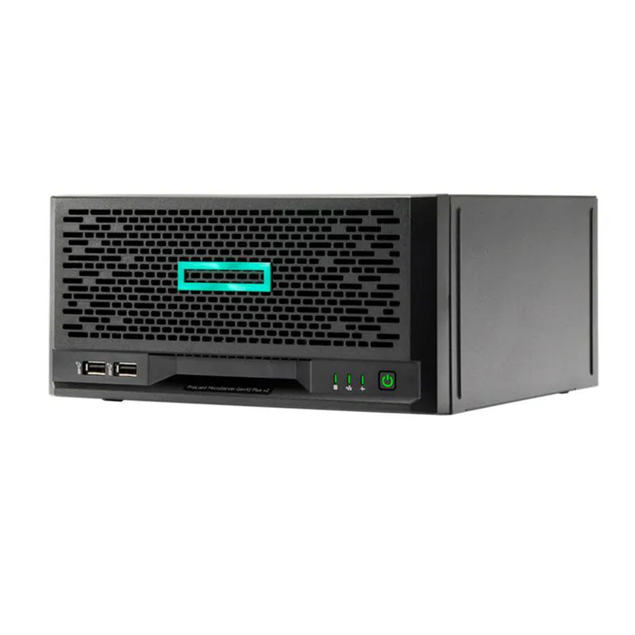
Nº 3 | Smart Technology | Cra. 15 #77-05 Local 1-20 316 2579295 | SERVIDOR LENOVO THINKSYSTEM ST250 V3 - INTEL XEON E-2468 2,6GHZ - TURBO MAXIMA 5,2GHZ - 32GB DDR5 - 4 TERAS | 11,559,000 | 2196210.00 | 13,755,210.00 | 13755210.00 | contado | El Lenovo ThinkSystem ST250 V3 es un servidor en torre de alto rendimiento diseñado para entornos profesionales y corporativos exigentes. Incorpora un procesador Intel Xeon E-2468 con velocidad base de 2,6 GHz y Turbo máxima de 5,2 GHz, memoria RAM 32 GB DDR5, y almacenamiento de 4 TB. Su arquitectura permite ejecutar aplicaciones críticas, virtualización intensiva y servidores de bases de datos con gran eficiencia. Incluye además funciones avanzadas de administración y seguridad para centros de datos. | Uno y tres años para unidades sustituibles por el cliente y servicio in situ | 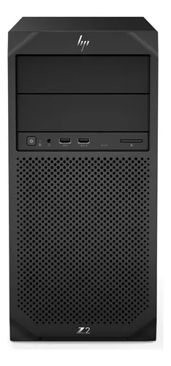

Servidor Hp Intel Xeon Ram 16gb Ssd 1tb Video 2gb 6 Nucleos 16 Gb

Caracteristicas fisicas |  |  |  |  |  |  |  | Especificaciones Tecnicas

Item | Cantidad | Caracteristicas |  |  |  |  |  | Item | Cantidad | Caracteristicas
1 | 1 | Marca / Modelo: HP (serie empresarial, reacondicionado) |  |  |  |  |  | 1 | 1 | Procesador (CPU): Intel Xeon (6 núcleos, arquitectura de alto rendimiento)
2 | 1 | Tipo: Servidor / Workstation de alto rendimiento |  |  |  |  |  | 1 | 1 | Velocidad del procesador: Entre 2.2 GHz – 3.4 GHz (dependiendo del modelo Xeon instalado)
3 | 1 | Chasis: Torre / Rack (según versión disponible) |  |  |  |  |  | 1 | 1 | Memoria RAM: 16 GB DDR4 ECC (memoria con corrección de errores, ideal para servidores)
4 | 1 | Color: Negro / Gris metálico |  |  |  |  |  | 1 | 1 | Almacenamiento: 1 TB SSD (unidad de estado sólido, mayor velocidad y durabilidad)
5 | 1 | Peso: Entre 10 y 15 kg |  |  |  |  |  | 1 | 1 | Gráficos (GPU): Tarjeta de video dedicada 2 GB

Garantia

Item | Cantidad | Caracteristicas
1 | 1 | Garantía de 1 año (Impretoner rc)

 |  |  |  |  |  |  | Argumentación
 |  |  |  |  |  |  | Se eligió el Servidor HP con procesador Intel Xeon porque ofrece alto rendimiento, estabilidad y confiabilidad, características esenciales para entornos corporativos y aplicaciones críticas. Su procesador Intel Xeon de 6 núcleos, junto con 16 GB de memoria RAM DDR4 ECC, garantiza fluidez en multitarea, corrección de errores en memoria y estabilidad operativa continua, factores clave en servidores empresariales. Además, incorpora un SSD de 1 TB, que proporciona arranques rápidos, alta velocidad de lectura/escritura y durabilidad superior frente a discos tradicionales, optimizando el rendimiento del sistema y reduciendo los tiempos de respuesta. La tarjeta gráfica dedicada de 2 GB permite gestionar cargas visuales o procesos que requieran aceleración gráfica. Su capacidad de expansión facilita futuras actualizaciones de memoria y almacenamiento, mientras que la garantía de 1 año brinda respaldo y confianza en su durabilidad. En conjunto, es una solución robusta y escalable, preparada para crecer con las necesidades de la empresa.

software licencia
 |  |  | CUADRO DE COTIZACIONES

Cuadro Comparativo de Cotizaciones

Presupuestos (a) | Empresa (Nombre fiscal de la empresa) | Nº de CUIT, Dirección, Teléfono (Datos de la empresa) | Descripción del bien/ servicio (b) Características de los bienes/ servicios | Importe Unitario (moneda nacional) | Importe Total IVA incluido (moneda nacional) | Importe Total (moneda extranjera) | Tipo de cambio | Forma de Pago (Contado o Cheque) | Observaciones (se debe incluir toda aquella característica que no ha sido posible incluir anteriormente) | Garantias | Imagen
Nº 1 | Olimpica | Nit 890.107.487 - Dirección de notificación: Calle 53 No. 46-192 local 3-01 Teléfono: 3232540999 | Windows 11 Pro 1 dispositivo | 116,000,COP | 191.401,34COP | 40 USD | 40 USD | contado | Licencia digital para 1 dispositivo. Este sistema operativo moderno ofrece una interfaz intuitiva, soporte para virtualización Hyper-V, integración con Cortana y BitLocker, y compatibilidad con PCs que tengan procesador de 1 GHz o superior, 2 núcleos, 4 GB de RAM y 64 GB de almacenamiento. La licencia es perpetua para un dispositivo, incluyendo actualizaciones de seguridad automáticas proporcionadas por Microsoft. Ideal para entornos profesionales o domésticos que requieran estabilidad, seguridad y rendimiento óptimo. | Soporte técnico oficial de Microsoft que cubre resolución de problemas y actualizaciones durante toda la vida útil del producto. | 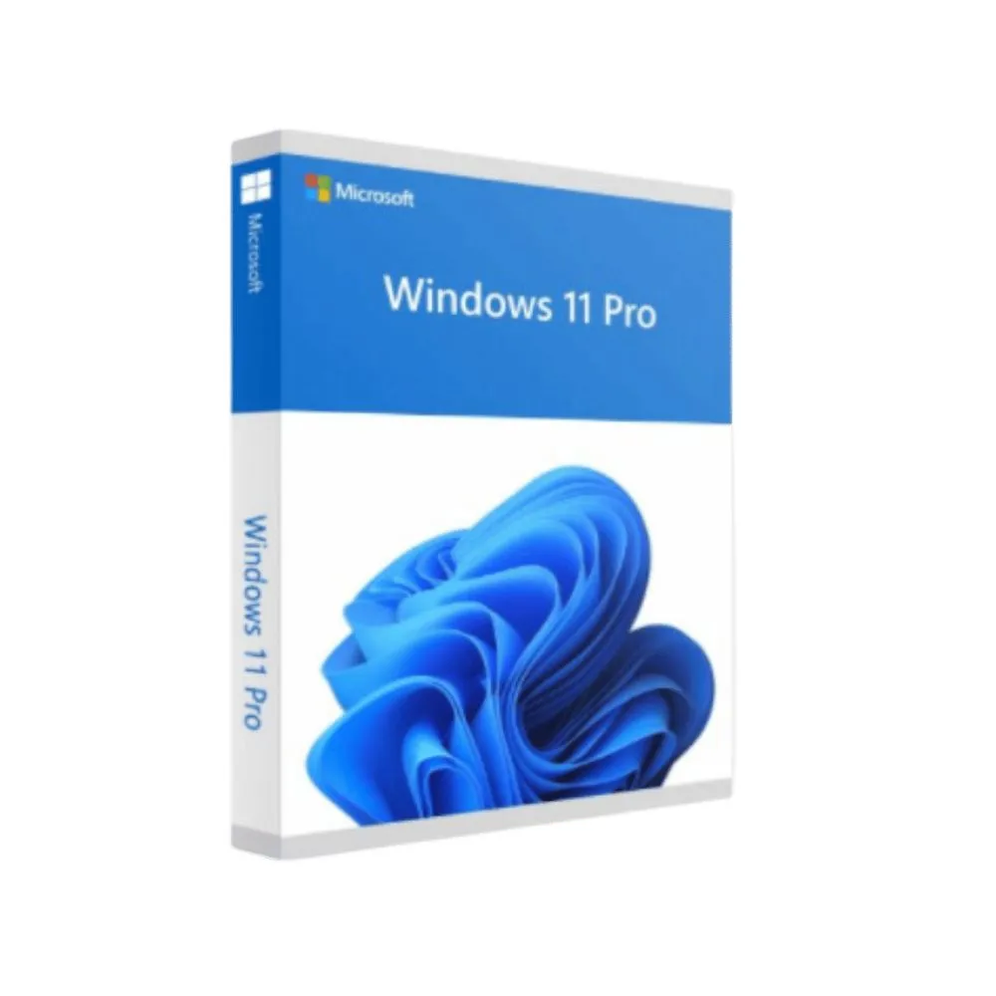
Nº2 | Fallabela | Falabella.com S.A.S. NIT 900.499.362-8. Calle 99 #14-49 Piso 9, Bogotá, Colombia. | Microsoft 365 Familia | Suscripción de 12 meses, hasta 6 personas | Aplicaciones de Office Prémium | 1 TB de Almacenamiento en la Nube por Persona | Licencia Digital | $460.00 | 299 900 COP | 74.90 USD | 74.90 USD | contado | Suscripción de 12 meses para hasta 6 personas, incluye aplicaciones de Office Premium como Word, Excel, PowerPoint y Outlook, además de 1 TB de almacenamiento en la nube por usuario. Permite instalación en PC, Mac, tablet y móvil, y ofrece actualizaciones automáticas de todas las aplicaciones y servicios en la nube. Ideal para uso doméstico o familiar, con acceso a todas las funciones premium de Office y sincronización de documentos en línea. | Soporte técnico y actualizaciones de software durante toda la duración de la suscripción (12 meses). | 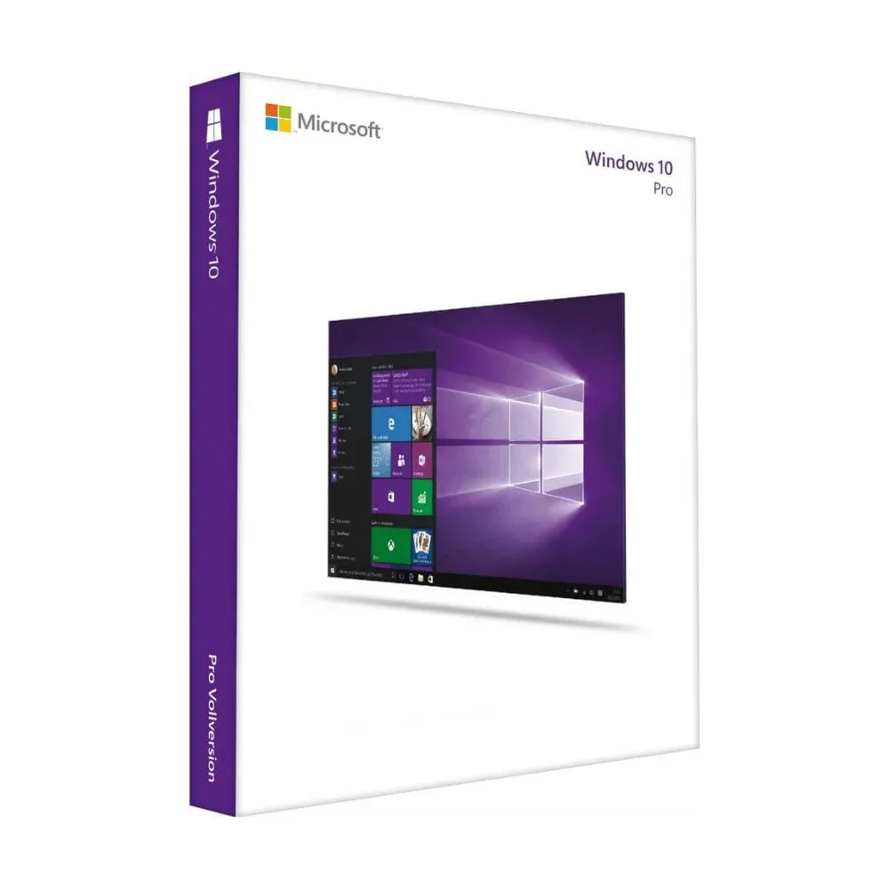
Nº 3 | Olimpica | Nit 890.107.487 - Dirección de notificación: Calle 53 No. 46-192 local 3-01 Teléfono: 3232540999 | Clave de producto Windows 10 Pro | 108.900 COP | 250.000 COP | 73 USD | 73 USD | contado | Licencia digital que proporciona acceso a un sistema operativo robusto para PCs y laptops, con soporte para cifrado BitLocker, acceso remoto, Hyper-V y gestión empresarial. Compatible con procesadores de 1 GHz o superiores, 2 núcleos, 2 GB RAM (32-bit) o 4 GB RAM (64-bit), y 64 GB de almacenamiento. La licencia es perpetua para un dispositivo, ofreciendo estabilidad, seguridad y rendimiento confiableL | Soporte técnico oficial de Microsoft para instalación, resolución de problemas y actualizaciones mientras el sistema operativo sea compatible. | 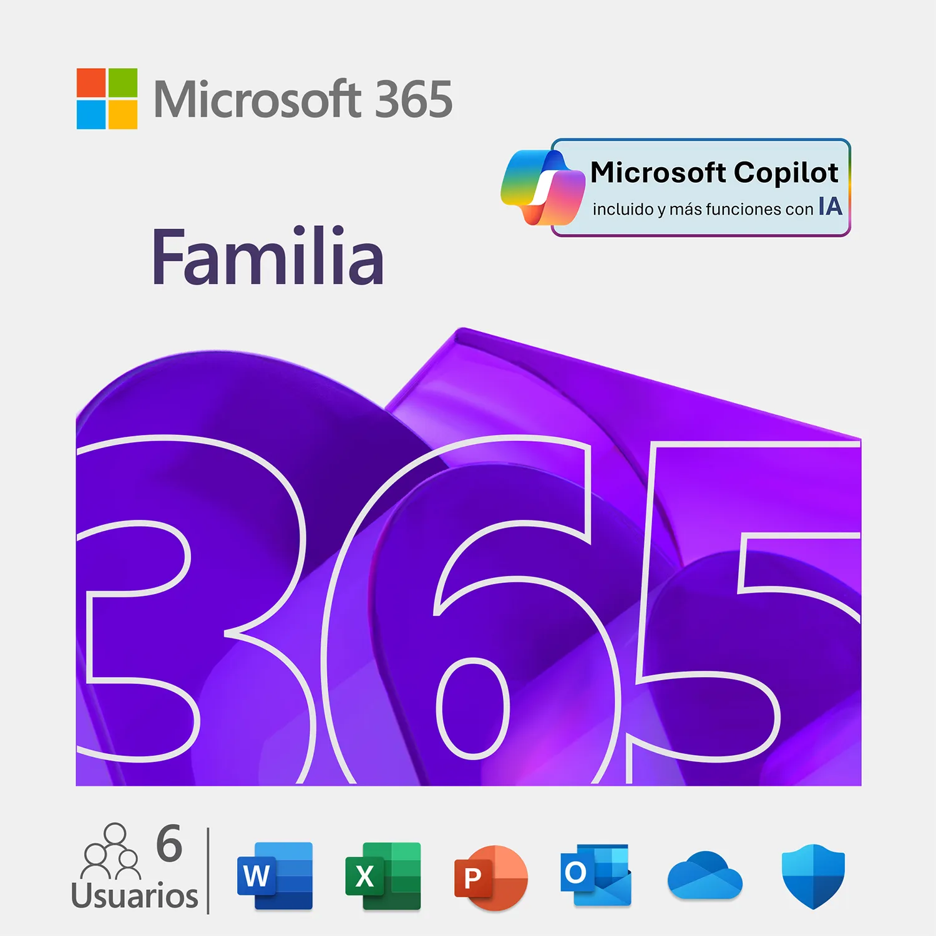

(a) Se deben presentar tres (3) presupuestos cuando: El valor del gasto supere el monto de pesos un mil ($ 1.000,00). Se pueden presentar al menos tres (3) solicitudes de cotización (del bien o servicio a contratar) cursadas a tres o más empresas oferentes. La selección del proveedor se hará con el criterio del más bajo precio. En caso de no contar con tres (3) presupuestos, o no poder seleccionar al proveedor que ofrece menor precio, presentar este cuadro una nota de justificación siguiendo las pautas del ítem (XX)

(b) Ejemplos: En el caso de viajes, indicar Origen/Destino (si corresponde también escalas) Si se tratara de servicios tipo catering, indicar las cantidades de asistentes, así como los días en que se demanda la prestación del servicio. Si fuera papelería indicar, cantidades de afiches, trípticos, etc.

office 2021 profesional plus 1 pc

Caracteristicas fisicas |  |  |  |  |  |  |  | Requisitos minimos

Item | Cantidad | Caracteristicas |  |  |  |  |  | Item | Cantidad | Caracteristicas
1 | 1 | Producto: Microsoft Office 2021 Professional Plus |  |  |  |  |  | 1 | 1 | Sistema operativo: Windows 10 / Windows 11 (no compatible con Windows 7 u 8)
2 | 1 | Licencia: Original, permanente (pago único, sin suscripción) |  |  |  |  |  | 1 | 1 | Procesador: 1.6 GHz o superior, 2 núcleos
3 | 1 | Tipo de licencia: Retail / Clave digital |  |  |  |  |  | 1 | 1 | Memoria RAM: 4 GB (64 bits) / 2 GB (32 bits)
4 | 1 | Dispositivos permitidos: 1 PC (Windows) |  |  |  |  |  | 1 | 1 | Disco duro: 4 GB de espacio libre
5 | 1 | Activación: En línea (requiere conexión a Internet para activación inicial) |  |  |  |  |  | 1 | 1 | Pantalla: Resolución mínima 1280 x 768
6 | 1 | Idioma: Multilenguaje (incluye Español e Inglés) |  |  |  |  |  | 1 | 1 | Conexión a Internet: Requerida para activación y actualizaciones
7 | 1 | Entrega: Clave digital + enlace de descarga oficial de Microsoft

Garantia

Item | Cantidad | Caracteristicas
1 | 1 | Garantía de 6 meses (Impretoner rc)

 |  |  |  |  |  |  |  |  | Argumentación

 |  |  |  |  |  |  |  |  | Se eligió Microsoft Office 2021 Professional Plus 1 PC porque es una licencia original y permanente, lo que garantiza seguridad, respaldo oficial y actualizaciones legítimas sin depender de suscripciones mensuales. Esta versión ofrece una activación digital rápida, herramientas completas para el trabajo profesional (Word, Excel, PowerPoint, Outlook, Access, Publisher, entre otras) y una excelente relación costo–beneficio para empresas y usuarios que necesitan un paquete ofimático confiable. Su compatibilidad con Windows 10 y Windows 11 asegura funcionamiento estable en los sistemas operativos actuales y mayor vida útil del producto. Al ser una licencia perpetua, elimina preocupaciones de renovaciones y permite mantener el entorno de trabajo siempre operativo y actualizado.

Licencia de diseño
 |  |  | CUADRO DE COTIZACIONES

Cuadro Comparativo de Cotizaciones

Presupuestos (a) | Empresa (Nombre fiscal de la empresa) | Nº de CUIT, Dirección, Teléfono (Datos de la empresa) | Descripción del bien/ servicio (b) Características de los bienes/ servicios | Importe Unitario (moneda nacional) | Importe Total IVA incluido (moneda nacional) | Importe Total (moneda extranjera) | Tipo de cambio | Forma de Pago (Contado o Cheque) | Observaciones (se debe incluir toda aquella característica que no ha sido posible incluir anteriormente) | Garantias | Imagen
Nº 1 | G2A | NIT 901.564.161-6Calle 56 D #28-88, Palmira, Valle del Cauca. +57 317 679 7791 | CorelDRAW Graphics Suite 2025 | 1,043,000€ | 198170.00 | 1,241,170 | 1241170.00 | contado | Suite profesional de diseño gráfico que incluye CorelDRAW para ilustración vectorial, Corel PHOTO-PAINT para edición de imágenes, y Corel Font Manager para gestión de tipografías. Compatible con Windows y macOS. Permite crear diseños para impresión, web y multimedia. Soporta formatos PSD, AI, PDF, JPG, PNG, SVG, entre otros. Incluye herramientas avanzadas de tipografía, efectos especiales y diseño de página. | Garantía de soporte técnico y actualizaciones durante la vigencia de la suscripción o licencia adquirida. | 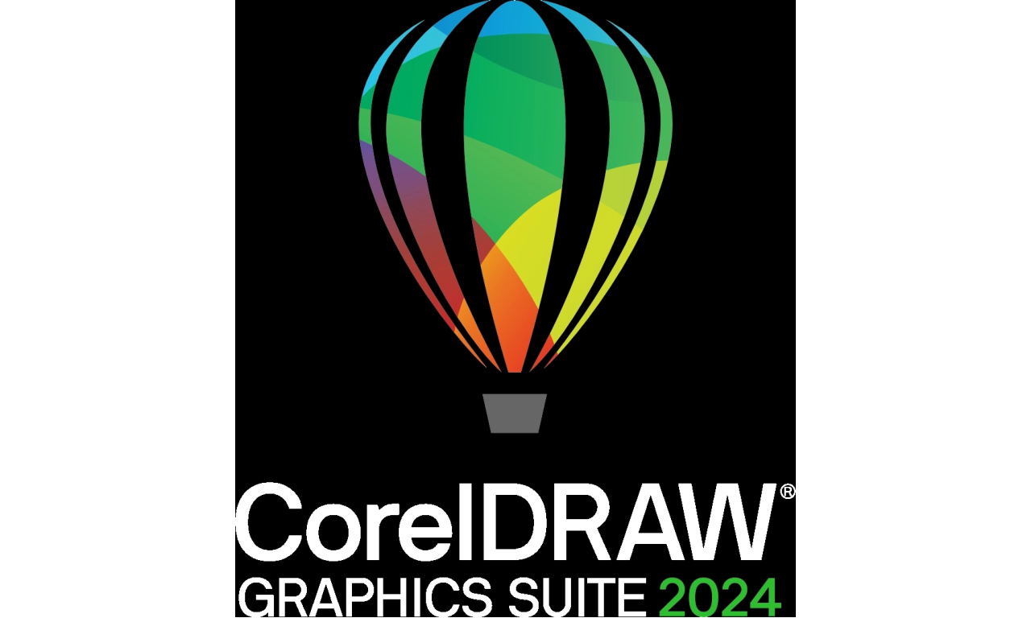
Nº2 | CoralDRAW | No esta en colombia | Office 2021 Pro Plus 1 dispositivo | 126€ | 23.92 | 150 | 149.82 | contado | Suite ofimática que incluye Word, Excel, PowerPoint, Outlook, OneNote y Publisher. Compatible con Windows y macOS, licencia perpetua para 1 dispositivo. Permite creación y edición de documentos, hojas de cálculo, presentaciones y correos electrónicos profesionales. Ofrece actualizaciones de seguridad, integración con OneDrive para almacenamiento en la nube y colaboración en tiempo real. Ideal para uso personal o empresarial en ambientes de productividad y oficinas. | Garantía de soporte técnico y actualizaciones de seguridad de Microsoft mientras la licencia sea válida. | 
Nº 3 | Olimpica | Nit 890.107.487 - Dirección de notificación: Calle 53 No. 46-192 local 3-01 Teléfono: 3232540999 | Adobe Creative Cloud | € 264,229.00 | 50203.51 | 314,433 | 314432.51 | contado | Suite creativa basada en suscripción que incluye aplicaciones como Photoshop, Illustrator, Premiere Pro, After Effects, Lightroom, Acrobat, Animate, Dreamweaver, Audition, entre otras. Compatible con Windows y macOS. Permite diseño gráfico, edición de video, animación, retoque fotográfico y producción multimedia profesional. Licencia por plan mensual o anual, con actualizaciones automáticas, almacenamiento en la nube y soporte técnico incluido. Incluye sincronización de archivos, acceso a fuentes Adobe Fonts, integración con Behance y colaboración en tiempo real. | Garantía de soporte técnico y actualizaciones automáticas durante la vigencia de la suscripción. | 

office 2021 profesional plus 1 pc

Caracteristicas fisicas |  |  |  |  |  |  |  | Requisitos minimos

Item | Cantidad | Caracteristicas |  |  |  |  |  | Item | Cantidad | Caracteristicas
1 | 1 | Producto: Microsoft Office 2021 Professional Plus |  |  |  |  |  | 1 | 1 | Sistema operativo: Windows 10 / Windows 11 (no compatible con Windows 7 u 8)
2 | 1 | Licencia: Original, permanente (pago único, sin suscripción) |  |  |  |  |  | 1 | 1 | Procesador: 1.6 GHz o superior, 2 núcleos
3 | 1 | Tipo de licencia: Retail / Clave digital |  |  |  |  |  | 1 | 1 | Memoria RAM: 4 GB (64 bits) / 2 GB (32 bits)
4 | 1 | Dispositivos permitidos: 1 PC (Windows) |  |  |  |  |  | 1 | 1 | Disco duro: 4 GB de espacio libre
5 | 1 | Activación: En línea (requiere conexión a Internet para activación inicial) |  |  |  |  |  | 1 | 1 | Pantalla: Resolución mínima 1280 x 768
6 | 1 | Idioma: Multilenguaje (incluye Español e Inglés) |  |  |  |  |  | 1 | 1 | Conexión a Internet: Requerida para activación y actualizaciones
7 | 1 | Entrega: Clave digital + enlace de descarga oficial de Microsoft

Garantia

Item | Cantidad | Caracteristicas
1 | 1 | Garantía de 6 meses (Impretoner rc) |  |  |  |  |  |  | Argumentación
 |  |  |  |  |  |  |  |  | Se eligió Microsoft Office 2021 Professional Plus 1 PC porque es una licencia original y permanente, lo que garantiza seguridad, respaldo oficial y actualizaciones legítimas sin depender de suscripciones. Esta versión ofrece compatibilidad completa con Windows 10 y 11, activación digital rápida y un paquete completo de herramientas para el trabajo profesional (Word, Excel, PowerPoint, Outlook, Access, Publisher, entre otras), convirtiéndose en una opción segura, práctica y con excelente relación costo–beneficio para oficinas y usuarios que requieren productividad constante.

windows 11 licencia
 |  |  | CUADRO DE COTIZACIONES

Cuadro Comparativo de Cotizaciones


Presupuestos (a) | Empresa (Nombre fiscal de la empresa) | Nº de CUIT, Dirección, Teléfono (Datos de la empresa) | Descripción del bien/ servicio (b) Características de los bienes/ servicios | Importe Unitario (moneda nacional) | Importe Total IVA incluido (moneda nacional) | Importe Total (moneda extranjera) | Tipo de cambio | Forma de Pago (Contado o Cheque) | Observaciones (se debe incluir toda aquella característica que no ha sido posible incluir anteriormente) | imagen
Nº 1 | lasus | 3232540225 | Licencia Windows 11 Pro ESD Vitalicia | 803.388 COP | 956.031 COP | 238,00 USD | 238,00 USD | contado
Nº2 | Colombia pc | (305) 3676372 | Licencia Windows 11 Pro ESD Vitalicia | 38.000 COP | 45.220 COP | 11,30 USD | 11,30 USD | contado
Nº 3 | Tu licencia | Cra 10 # 17-55 Torre central local 115 311 684 4142 305 763 6779 | Licencia Windows 11 Pro ESD Vitalicia | $42.990 COP | $51.158,10 COP | 12,74 USD | 12,74 USD | contado | 0

Licencia Windows 11 Pro ESD Vitalicia

Caracteristicas fisicas |  |  |  |  |  |  |  | Requisitos minimos

Item | Cantidad | Caracteristicas |  |  |  |  |  | Item | Cantidad | Caracteristicas
1 | 1 | Producto: Microsoft Windows 11 Pro |  |  |  |  |  | 1 | 1 | Procesador: 1 GHz o más rápido con 2 o más núcleos (64 bits, compatible con procesador moderno)
2 | 1 | Tipo de licencia: ESD (Electronic Software Delivery – entrega digital) |  |  |  |  |  | 1 | 1 | Memoria RAM: 4 GB mínimo
3 | 1 | Duración: Vitalicia (permanente, sin caducidad) |  |  |  |  |  | 1 | 1 | Almacenamiento: 64 GB mínimo de espacio libre
4 | 1 | Formato de entrega: Clave digital + enlace de descarga oficial de Microsoft |  |  |  |  |  | 1 | 1 | Firmware del sistema: UEFI, compatible con Secure Boot
5 | 1 | Activación: En línea (requiere Internet para la activación inicial) |  |  |  |  |  | 1 | 1 | TPM (Trusted Platform Module): Versión 2.0 requerida
6 | 1 | Idioma: Multilenguaje (incluye Español e Inglés) |  |  |  |  |  | 1 | 1 | Tarjeta gráfica: Compatible con DirectX 12 o posterior con controlador WDDM 2.0

Garantia

Item | Cantidad | Caracteristicas |  |  |  |  |  | Argumentación
1 | 1 | Garantía de 6 meses (Impretoner rc)
 |  |  |  |  |  |  |  | Se eligió Windows 11 Pro ESD Vitalicia porque ofrece una licencia original, permanente y sin caducidad, garantizando seguridad y estabilidad a largo plazo. Al ser una entrega digital, permite una activación rápida y sencilla, sin necesidad de medios físicos. Además, cuenta con soporte multilenguaje, compatibilidad con equipos modernos y funciones avanzadas de seguridad como TPM y Secure Boot, lo que lo convierte en una opción confiable con excelente relación costo–beneficio para empresas y usuarios particulares.

licencia SQL
 |  |  | CUADRO DE COTIZACIONES

Cuadro Comparativo de Cotizaciones

Presupuestos (a) | Empresa (Nombre fiscal de la empresa) | Nº de CUIT, Dirección, Teléfono (Datos de la empresa) | Descripción del bien/ servicio (b) Características de los bienes/ servicios | Importe Unitario (moneda nacional) | Importe Total IVA incluido (moneda nacional) | Importe Total (moneda extranjera) | Tipo de cambio | Forma de Pago (Contado o Cheque) | Observaciones (se debe incluir toda aquella característica que no ha sido posible incluir anteriormente) | imagen
Nº 1 | Lasus | 3232540225 | Licencia de dispositivo SQL Server 2022 - 1 CAL | 28 512 098 COP | 33 939 357 COP. | 33 939 357 COP. | 8 484 USD. | contado | Licencia oficial de SQL Server 2022 con 1 CAL de dispositivo que permite el acceso seguro de un único equipo cliente al servidor. Incluye soporte de actualización y garantía de uso bajo normativa de Microsoft, orientada a entornos empresariales que requieren gestión de bases de datos a gran escala. | 
Nº2 | Garcia comunicaciones | 3003227936 | Licencia de dispositivo SQL Server 2022 - 1 CAL | 3 760 000 COP | #VALUE! | 940 USD. | 940 USD. | contado | Licencia de SQL Server 2022 con 1 CAL para un dispositivo que habilita el acceso dedicado a la plataforma. Representa una alternativa más económica y funcional para empresas que requieren cubrir pocos usuarios o equipos, manteniendo las capacidades completas del motor de base de datos.
Nº 3 | Wiresoft | 34 91 0601749 | Licencia de dispositivo SQL Server 2022 - 1 CAL | 1 401 600 COP | 1 401 600 COP | 350 USD. |  | contado | Licencia original de SQL Server 2022 que otorga acceso a un dispositivo con funciones avanzadas de administración y seguridad de datos. Se presenta como una opción de bajo costo en comparación con otras ofertas, manteniendo la compatibilidad y confiabilidad propias del producto de Microsoft.

Licencia de dispositivo SQL Server 2022 - 1 CAL

Caracteristicas fisicas |  |  |  |  |  |  |  | Requisitos minimos

Item | Cantidad | Caracteristicas |  |  |  |  |  | Item | Cantidad | Caracteristicas
1 | 1 | Producto: Microsoft SQL Server 2022 |  |  |  |  |  | 1 | 1 | Procesador: 1.4 GHz x64 compatible con instrucciones SSE2 (recomendado 2.0 GHz o superior)
2 | 1 | Tipo de licencia: CAL (Client Access License) por dispositivo |  |  |  |  |  | 1 | 1 | Memoria RAM: 2 GB mínimo (recomendado 8 GB o más)
3 | 1 | Cantidad: 1 CAL (permite que un dispositivo acceda al servidor) |  |  |  |  |  | 1 | 1 | Almacenamiento: 6 GB de espacio libre en disco (solo instalación, no incluye bases de datos)
4 | 1 | Duración: Permanente (licencia vitalicia) |  |  |  |  |  | 1 | 1 | Sistema operativo: Windows Server 2019 / 2022 o Windows 10/11 (ediciones Pro/Enterprise/Education)
5 | 1 | Entrega: Clave digital (ESD) o contrato de licencia según el distribuidor |  |  |  |  |  | 1 | 1 | Conectividad: Se requiere red para acceso remoto de dispositivos con CAL

Garantia

Item | Cantidad | Caracteristicas |  |  |  |  |  | Argumentación
1 | 1 | Garantía de 6 meses (Impretoner rc) |  |  |  |  |  | Se eligió la Licencia de dispositivo SQL Server 2022 – 1 CAL porque permite que cada dispositivo tenga acceso seguro y legal al servidor, asegurando el cumplimiento de normativas de uso. Al ser una licencia vitalicia, garantiza inversión a largo plazo sin costos adicionales recurrentes. Además, su entrega digital facilita una activación rápida y confiable, con compatibilidad para ediciones Standard o Enterprise. Esto la convierte en una solución flexible, escalable y costo–efectiva para la gestión profesional de bases de datos empresariales.

Servicios de nube
 |  |  | CUADRO DE COTIZACIONES

Cuadro Comparativo de Cotizaciones

2025-09-24 | Empresa (Nombre fiscal de la empresa) | Nº de CUIT, Dirección, Teléfono (Datos de la empresa) | Descripción del bien/ servicio (b) Características de los bienes/ servicios | Importe Unitario (moneda nacional) | Importe Total IVA incluido (moneda nacional) | Importe Total (moneda extranjera) | Tipo de cambio | Forma de Pago (Contado o Cheque) | Observaciones (se debe incluir toda aquella característica que no ha sido posible incluir anteriormente) | Garantias | Imagen
Nº 1 | Conexcol Cloud Colombia S.A.S. | NIT 830.051.887-5, Calle 92 #11-51 Piso 10, Bogotá, Colombia; Tel: (601) 326470 | Servidor Cloud: 4 vCPU, 8 GB RAM, disco SSD, datacenter en Colombia, buena latencia, escalable | 162,810 | 30933.90 | 193,744 | 193743.90 | contado | Servicio en la nube con recursos dedicados que ofrece buena latencia gracias a su datacenter local en Colombia. Su configuración con 4 vCPU, 8 GB de RAM y disco SSD lo hace adecuado para empresas medianas que requieren estabilidad y respuesta rápida en aplicaciones críticas. Destaca por la cercanía del soporte y la facilidad de escalar recursos sin necesidad de infraestructura física. | No se especifica garantía ni SLA(Es un documento o compromiso formal del proveedor de servicios) | 
Nº2 | Microsoft Colombia S.A.S. | NIT 900.030.538-3, Calle 99 # 14-49 Torre EAR Piso 5, Bogotá D.C., Tel: 601-313-8080 | Servicio Azure: VM tipo B8ms (8 vCPU, 32 GiB RAM, 64 GiB SSD temporal), IP pública, backup diario, datacenter soportado localmente | 243,090 | 46187.10 | 289,277 | 289277.10 | contado | Plataforma robusta que integra máquinas virtuales de alto rendimiento con 8 vCPU y 32 GB de memoria, pensadas para cargas de trabajo intensivas y escenarios corporativos. Ofrece respaldo automático y soporte garantizado, lo que asegura confiabilidad en operaciones críticas. Es una opción sólida para empresas que priorizan escalabilidad y disponibilidad en la nube bajo un estándar global. | SLA del 99.95% de disponibilidad, lo que equivale aproximadamente a un máximo de 21 minutos de inactividad al mes. | 
Nº 3 | Google Colombia Ltda | NIT 9002142175, Carrera 11A #94-45 Oficina 801, Bogotá; Tel: 6015939400 | Google Compute Engine c4a-standard-2 (2 vCPU, 8 GB RAM, disco SSD de 50 GB, IAM, firewall, backups automáticos) | 263,000 | 49970.00 | 312,970.00 | 312970.00 | contado | Servicio flexible orientado a empresas que buscan simplicidad y crecimiento progresivo. Con 2 vCPU, 8 GB de RAM y 50 GB SSD, está diseñado para entornos que requieren seguridad básica, copias de respaldo automáticas y capacidad de integrar soluciones más avanzadas en el futuro. Se presenta como una alternativa rentable para proyectos en etapa inicial con posibilidad de expansión. | SLA del 99.9% de disponibilidad, lo que equivale aproximadamente a un máximo de 43 minutos de inactividad al mes. | 

(a) Se deben presentar tres (3) presupuestos cuando: El valor del gasto supere el monto de pesos un mil ($ 1.000,00). Se pueden presentar al menos tres (3) solicitudes de cotización (del bien o servicio a contratar) cursadas a tres o más empresas oferentes. La selección del proveedor se hará con el criterio del más bajo precio. En caso de no contar con tres (3) presupuestos, o no poder seleccionar al proveedor que ofrece menor precio, presentar este cuadro una nota de justificación siguiendo las pautas del ítem (XX)

(b) Ejemplos: En el caso de viajes, indicar Origen/Destino (si corresponde también escalas) Si se tratara de servicios tipo catering, indicar las cantidades de asistentes, así como los días en que se demanda la prestación del servicio. Si fuera papelería indicar, cantidades de afiches, trípticos, etc.

Caracteristicas fisicas |  |  |  |  |  |  |  | Requisios minimos

Item | Cantidad | Caracteristicas |  |  |  |  |  | Item | Cantidad | Caracteristicas
1 | 1 | Tipo: Servidor Cloud |  |  |  |  |  | 1 | 1 | Virtualización: Infraestructura en la nube
2 | 1 | Procesador: 4 vCPU virtuales |  |  |  |  |  | 2 | 1 | Disponibilidad: Alta (SLA 99.9%)
3 | 1 | Memoria RAM: 8 GB |  |  |  |  |  | 3 | 1 | Soporte para sistemas operativos Windows y Linux
4 | 1 | Almacenamiento: SSD de alto rendimiento |  |  |  |  |  | 4 | 1 | Conectividad: Red redundante de alta velocidad
5 | 1 | Latencia: Baja, óptima para usuarios en la región |  |  |  |  |  | 5 | 1 | Seguridad: Protección de datos y copias de respaldo automáticas

Garantia

Item | Cantidad | Caracteristicas |  |  |  |  |  | Argumentación
1 | 1 | Ficha técnica disco duro
 |  |  |  |  |  |  |  | Se eligió este Servidor Cloud porque combina un buen equilibrio entre potencia y costo, al ofrecer 4 vCPU y 8 GB de RAM, suficientes para ejecutar aplicaciones empresariales de manera fluida. Su almacenamiento SSD asegura velocidad en lectura y escritura, mientras que la ubicación en un datacenter en Colombia garantiza baja latencia y un mejor rendimiento para los usuarios locales. Además, su escalabilidad permite aumentar recursos sin interrupciones, lo que lo convierte en una solución flexible y confiable para el crecimiento de la organización.

Servicio de seguridad
 |  |  | CUADRO DE COTIZACIONES

Cuadro Comparativo de Cotizaciones

Presupuestos (a) | Empresa (Nombre fiscal de la empresa) | Nº de CUIT, Dirección, Teléfono (Datos de la empresa) | Descripción del bien/ servicio (b) Características de los bienes/ servicios | Importe Unitario (moneda nacional) | Importe Total IVA incluido (moneda nacional) | Importe Total (moneda extranjera) | Tipo de cambio | Forma de Pago (Contado o Cheque) | Observaciones (se debe incluir toda aquella característica que no ha sido posible incluir anteriormente) | Garantias | Imagen
Nº 1 | MacAfee | NIT 900.156.866-3, Carrera 7 # 114-33 Oficina 601, Bogotá D.C., Tel: 601-376-9911 | McAfee® Total Protection | 229,000 | 43510.00 | 272,510 | 272510.00 | contado | El plan McAfee Familia ofrece protección integral para hasta 10 dispositivos durante 1 año de suscripción, con un precio regular de $270.000,00 y oferta de $229.000,00. Dentro de sus funciones principales incluye antivirus galardonado, optimización del rendimiento del equipo, seguridad de la red doméstica, administrador de contraseñas, navegación segura en la web, la herramienta McAfee® Shredder™ para eliminación segura de archivos, almacenamiento cifrado y la función Safe Family para control parental. Es compatible con Windows, macOS, Android e iOS, lo que asegura su instalación en computadores, portátiles, tabletas y smartphones. La suscripción tiene una duración de 12 meses e incluye garantía de servicio y soporte en línea especializado durante todo el periodo contratado. | 2 años de garantía (ligada a la licencia). | 
Nº2 | Avast | NIT 900.030.538-3, Calle 99 # 14-49 Torre EAR Piso 5, Bogotá D.C., Tel: 601-313-8080 | Avast Premium Security | 79,900 | 15181.00 | 95,081 | 95081.00 | contado | Avast Premium Security ofrece una protección avanzada con antivirus potente, navegación segura y un asistente basado en IA que brinda orientación inmediata contra estafas en línea y correos sospechosos, además de proteger la privacidad, los datos personales y reducir riesgos en aplicaciones no seguras; está disponible en dos planes: para 1 PC con Windows por $59.900 el primer año (antes $107.900, con prueba gratuita de 30 días sin tarjeta de crédito) y para hasta 10 dispositivos (Windows, macOS, Android e iOS) por $79.900 el primer año (antes $149.900), ambos con suscripción de 12 meses e incluyendo soporte técnico y garantía de servicio durante todo el periodo contratado. | 1 año de garantía | 
Nº 3 | Dell Colombia Inc. Sucursal | NIT 900.223.069-4, Carrera 9 # 115-06 Oficina 701, Bogotá D.C., Tel: 601-646-8400 | Kaspersky VPN Secure Connection | 129,950 | 24690.50 | 154,640.50 | 154640.50 | contado | Kaspersky VPN Secure Connection ofrece navegación segura, privada y anónima con velocidad líder en el mercado, certificada como la VPN más rápida según AV-TEST, lo que la hace ideal para transmisiones en 4K, juegos en línea y transferencia de archivos grandes; permite acceder a más de 2000 servidores en más de 100 ubicaciones alrededor del mundo, desbloquear contenido restringido y protegerse en redes Wi-Fi públicas mediante funciones como Kill Switch y protección contra filtración de datos. Es compatible con Windows, macOS, Android e iOS, cubriendo todos los dispositivos del usuario con una sola cuenta. El plan tiene un precio introductorio de COP 129.950 el primer año, renovable automáticamente a COP 149.950/año, con la opción de cancelar en cualquier momento y con una garantía de devolución de dinero de 30 días. Gracias a sus características, resulta una solución adecuada para empresas pequeñas o usuarios que requieran conexiones rápidas, seguras y con alcance global. | 1 año de garantía | 

Caracteristicas fisicas |  |  |  |  |  |  |  | Requisios minimos

Item | Cantidad | Caracteristicas |  |  |  |  |  | Item | Cantidad | Caracteristicas
1 | 1 | Producto: Avast Premium Security |  |  |  |  |  | 1 | 1 | Procesador: Intel Pentium 4 / AMD Athlon 64 o superior
2 | 1 | Tipo de licencia: Anual (1 usuario) |  |  |  |  |  | 2 | 1 | Memoria RAM: 2 GB mínimo
3 | 1 | Duración: 1 año (renovable) |  |  |  |  |  | 3 | 1 | Almacenamiento: 2 GB de espacio libre
4 | 1 | Entrega: Clave digital (ESD) |  |  |  |  |  | 4 | 1 | Sistema Operativo: Windows 7 SP1 / 8 / 8.1 / 10 / 11 (32 o 64 bits), macOS 10.12+, Android 6.0+, iOS 13+
5 | 1 | Compatibilidad: Windows, macOS, Android, iOS |  |  |  |  |  | 5 | 1 | Conectividad: Requiere conexión a Internet para actualizaciones
6 | 1 | Idioma: Multilenguaje
7 | 1 | Funciones principales: Antivirus avanzado, protección contra ransomware, firewall, navegación segura, protección bancaria en línea

Garantia

Item | Cantidad | Caracteristicas |  |  |  |  |  | Argumentación
1 | 1 | Garantía de 6 meses (Avast)
 |  |  |  |  |  |  |  | Se eligió Avast Premium Security porque ofrece una protección integral frente a amenazas actuales como ransomware, virus, fraudes bancarios en línea y ataques a la navegación. Su compatibilidad con múltiples sistemas operativos (Windows, macOS, Android e iOS) garantiza seguridad en todos los dispositivos de la organización. Además, al ser una licencia anual renovable y de fácil activación digital, asegura actualizaciones constantes que mantienen el sistema protegido frente a nuevas vulnerabilidades, brindando confianza y tranquilidad en el uso diario.

